Брянская область
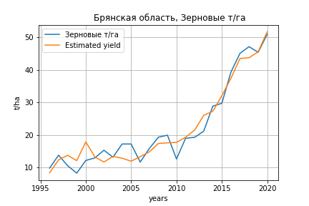
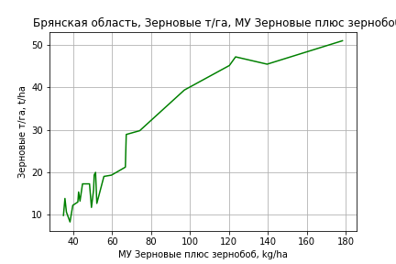
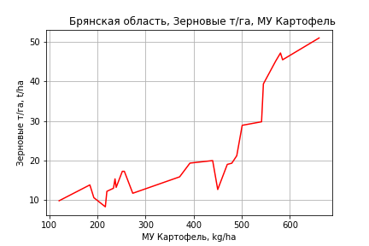
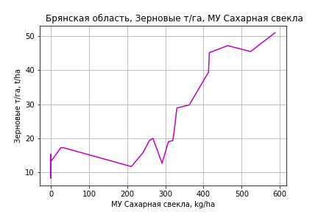
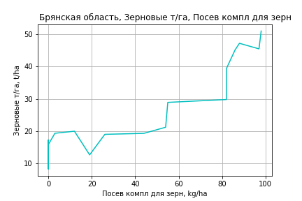
 | Брянская область
Зерновые т/га
Calculated on the basis of information in the (25) years: 1996.0-2020.0
 |  | Iteration 1 |  | Iteration 2 |  | Iteration 3 |  | Iteration 4 |  | Iteration 5 |  | Iteration 6 |  | Iteration 7 |  | Iteration 8 |  | Iteration 9 |  | Iteration 10 |  | Iteration 11 |  | Iteration 12 |  | Iteration 13
 |  | beta | P_value | beta | P_value | beta | P_value | beta | P_value | beta | P_value | beta | P_value | beta | P_value | beta | P_value | beta | P_value | beta | P_value | beta | P_value | beta | P_value | beta | P_value
Parameters | Variables
МУ ВСЕГО | C1 | 0.03955958586 | 0.85246782939 | 0.03955958586 | 0.85246782939 | -0.0047119338995 | 0.98189496666
МУ Зерновые плюс зернобоб | C2 | 0.09981837187 | 0.51700459902 | 0.09981837187 | 0.51700459902 | 0.12430030903 | 0.41540460192 | 0.1213504035 | 0.11091268978 | 0.099032538112 | 0.18823744432 | 0.099143365403 | 0.18303881778 | 0.12318586835 | 0.056410133697 | 0.11942481338 | 0.058012267396 | 0.12034032016 | 0.049494897377 | 0.11819835614 | 0.049838045479 | 0.1690771765 | 0.00073189133938 | 0.16741114637 | 0.00023490101376 | 0.16108864205 | 0.00014459070998
МУ Картофель | C3 | 0.02174846515 | 0.15956409541 | 0.02174846515 | 0.15956409541 | 0.021880812412 | 0.15508052752 | 0.021883808576 | 0.13675123696 | 0.029584706055 | 0.04133637179 | 0.031887179934 | 0.025066732758 | 0.03148858518 | 0.023212508297 | 0.034072145099 | 0.010546408362 | 0.034211756532 | 0.0082801026072 | 0.035186527844 | 0.0058589899057 | 0.023218869573 | 0.0033285208548 | 0.022917838943 | 0.0011325502056 | 0.021016539676 | 0.00021801524722
МУ Овощи и бахчевые | C4 | 0.016950489188 | 0.56587974812 | 0.016950489188 | 0.56587974812 | 0.013936732344 | 0.63371244291 | 0.01420472385 | 0.57864162013 | 0.025454414521 | 0.31708235607 | 0.0091831042249 | 0.57785792728 | 0.0035798648493 | 0.7937952358 | 0.009129846084 | 0.415932961 | 0.0082311436432 | 0.43705497965 | 0.0077047862472 | 0.4601479727 | -0.0007913429668 | 0.9234591015
МУ Овощи | C5 | -0.0041765050594 | 0.95489413825
МУ Подсолнечник | C6 | -0.026658369341 | 0.33326246339 | -0.026658369341 | 0.33326246339
МУ Сахарная свекла | C7 | 0.0090428941891 | 0.361027772 | 0.0090428941891 | 0.361027772 | 0.010430692481 | 0.28897828538 | 0.010335843975 | 0.22421800472 | 0.0063995032565 | 0.42986044052 | 0.0030945275827 | 0.65916051244 | 0.0018229453209 | 0.78192091563 | 0.00022052422988 | 0.97110689985 | 0.00086549358936 | 0.8778813019 | 0.00069118523995 | 0.90110052735 | 0.00061945022592 | 0.91299016641 | 0.00064545354825 | 0.90686664116 | 0.0006436340541 | 0.90542100305
МУ СХ Культуры Всего | C8 | -0.0010868394252 | 0.95489413825 | -0.017136307366 | 0.95489413825 | -0.11212661563 | 0.69724713724 | -0.10586755763 | 0.18298280901
Тракторы | C9 | -0.010080412429 | 0.91613477498 | -0.010080412429 | 0.91613477498 | 0.015695509048 | 0.86467724468 | 0.014695682471 | 0.84918186207 | -0.053653691503 | 0.39001766014
Тракторы колесные | C10 | 0.01361577903 | 0.89519362919 | 0.01361577903 | 0.89519362919 | -0.014168335882 | 0.88666945204 | -0.013099611979 | 0.87557474348 | 0.060307767334 | 0.37536362999 | 0.0028342518708 | 0.81229322022 | 0.0041653967127 | 0.71803111516 | -0.0023655621932 | 0.73336410549
Опрыскиватели | C11 | 0.25462243919 | 0.39726544843 | 0.25462243919 | 0.39726544843 | 0.33134447081 | 0.25883161614 | 0.33024056202 | 0.23232803472 | 0.29391251074 | 0.29798397288 | 0.12045392297 | 0.52957917488 | 0.084354607296 | 0.63737572544 | -0.024067715386 | 0.79613262391 | -0.047388903206 | 0.44467802979
Копатели картофеля | C12 | -0.34206048438 | 0.43591745369 | -0.34206048438 | 0.43591745369 | -0.45386419478 | 0.28911062921 | -0.44823158171 | 0.17823739784 | -0.17784044771 | 0.50216222493 | -0.16907643428 | 0.51890870615
Машины для мин удобр | C13 | -0.19002801365 | 0.37230971472 | -0.19002801365 | 0.37230971472 | -0.24955176561 | 0.22729752271 | -0.24817636174 | 0.18858220452 | -0.20733834444 | 0.27587313907 | -0.12173220472 | 0.44135316751 | -0.10908362281 | 0.47698194536
Посев компл для зерн | C14 | -0.09085345631 | 0.83014179031 | -0.09085345631 | 0.83014179031 | -0.10498205159 | 0.80402660111 | -0.10874785769 | 0.7700083797 | -0.21724540542 | 0.56593315235 | 0.06779704135 | 0.71369106991 | 0.12901746341 | 0.41142981872 | 0.16333072957 | 0.27060899299 | 0.19317756606 | 0.10083174616 | 0.12209907071 | 0.071253374752 | 0.10263198208 | 0.12108684291 | 0.10349075746 | 0.10556274762 | 0.11977645773 | 0.030015582452
Сеялки | C15 | 0.032040125424 | 0.41150914002 | 0.032040125424 | 0.41150914002 | 0.033185158854 | 0.39422427495 | 0.032854317698 | 0.34098954755 | 0.032415988433 | 0.3629432723 | 0.019569110516 | 0.5375720091 | 0.0068100468561 | 0.77840483449 | 0.010695048909 | 0.64567120259 | 0.009549280599 | 0.66956878014 | -0.0071288956974 | 0.19968614239
Энерг мощ лс/100га | C16 | -0.0027573371439 | 0.74475512824 | -0.0027573371439 | 0.74475512824 | -0.0041138002698 | 0.62332961045 | -0.0040778233528 | 0.60385388798 | -0.002378382745 | 0.76647262918 | -0.00090658405738 | 0.90683976938 | -0.0027243623401 | 0.7010016886 | -0.0025080131129 | 0.71912809463 | -0.0032887653819 | 0.60845991114 | -0.0034829269124 | 0.58290533621 | -0.0030025297567 | 0.64134378761 | -0.0026552825638 | 0.60928248775

 | R2 |  | 0.992 |  | 0.992 |  | 0.991 |  | 0.991 |  | 0.99 |  | 0.989 |  | 0.989 |  | 0.989 |  | 0.989 |  | 0.988 |  | 0.987 |  | 0.987 |  | 0.987
 | R2 adj. |  | 0.981 |  | 0.981 |  | 0.981 |  | 0.982 |  | 0.981 |  | 0.981 |  | 0.982 |  | 0.982 |  | 0.983 |  | 0.984 |  | 0.983 |  | 0.984 |  | 0.984
 | F-statistic |  | 85.200009846 |  | 85.200009846 |  | 90.933449813 |  | 106.82562726 |  | 107.32702255 |  | 118.78715937 |  | 135.70803946 |  | 155.26869869 |  | 184.1952002 |  | 215.0530383 |  | 240.80864221 |  | 304.02566114 |  | 393.65593425
 | F value |  | 1.6482231646E-08 |  | 1.6482231646E-08 |  | 2.6986612724E-09 |  | 2.5062730574E-10 |  | 5.8079305736E-11 |  | 7.4832607704E-12 |  | 7.6264289663E-13 |  | 7.5942200719E-14 |  | 5.6681172534E-15 |  | 4.9599611539E-16 |  | 7.0231788591E-17 |  | 3.8003129068E-18 |  | 2.0322632836E-19
 | P value |  | 1.2729880128E+18 |  | 2779.5419436 |  | 2693.015127 |  | 2371.0718594 |  | 2370.3086338 |  | 1037.4593002 |  | 838.63805284 |  | 575.1634189 |  | 143.23679054 |  | 86.47949154 |  | 58.429752316 |  | 55.072631039 |  | 42.138278649
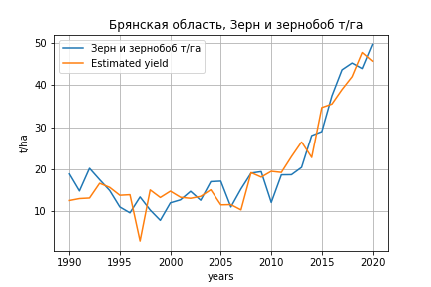
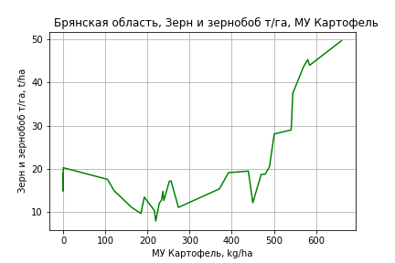
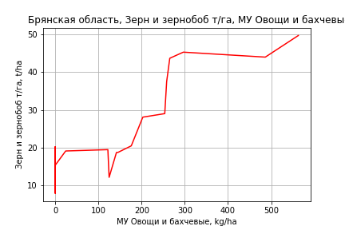
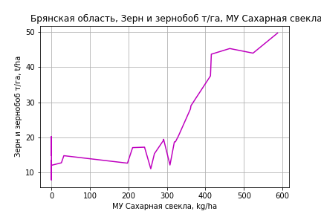
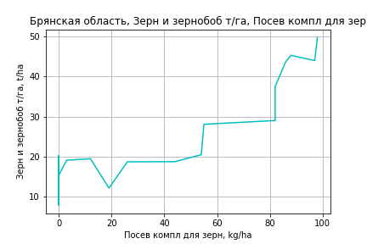
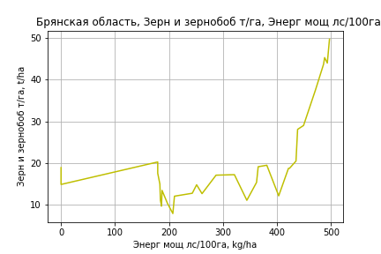
Зерн и зернобоб т/га
 |  | Iteration 1 |  | Iteration 2 |  | Iteration 3 |  | Iteration 4 |  | Iteration 5 |  | Iteration 6 |  | Iteration 7 |  | Iteration 8 |  | Iteration 9 |  | Iteration 10 |  | Iteration 11 |  | Iteration 12
 |  | beta | P_value | beta | P_value | beta | P_value | beta | P_value | beta | P_value | beta | P_value | beta | P_value | beta | P_value | beta | P_value | beta | P_value | beta | P_value | beta | P_value
Parameters | Variables
МУ ВСЕГО | C1 | 0.054978985366 | 0.73784837684 | -0.0032422263675 | 0.95963868503
МУ Зерновые плюс зернобоб | C2 | -0.064631331662 | 0.69896994664
МУ Картофель | C3 | 0.013969404738 | 0.46247014241 | 0.010238770241 | 0.51913210172 | 0.010097029952 | 0.50591346701 | 0.010097029952 | 0.50591346701 | 0.0084815681754 | 0.5767717038 | 0.0116801558 | 0.39323024493 | 0.011731307002 | 0.34507453498 | 0.0088875441827 | 0.44151316123 | 0.012104869126 | 0.31043358974 | 0.013691959152 | 0.25555625978 | 0.014298221538 | 0.22780605413 | 0.001195285147 | 0.87871261651
МУ Овощи и бахчевые | C4 | 0.044394577316 | 0.25664195764 | 0.036099334205 | 0.2531850499 | 0.035912994002 | 0.23846294028 | 0.035912994002 | 0.23846294028 | 0.034381287418 | 0.26097832511 | 0.038253078185 | 0.19031602537 | 0.038002952969 | 0.014885735392 | 0.031779865461 | 0.0096757604981 | 0.026795292903 | 0.026651256372 | 0.031609456637 | 0.0073999707115 | 0.030820545151 | 0.0074848011681 | 0.023961111411 | 0.021314579486
МУ Овощи | C5 | 0.019350157541 | 0.75900112333 | -0.0010033285863 | 0.97636660115 | -2.1836441145E-05 | 0.99935382532
МУ Подсолнечник | C6 | -0.038092245809 | 0.28993687816 | -0.037984319811 | 0.27844648534 | -0.037973986204 | 0.26451468467 | -0.037973986204 | 0.26451468467
МУ Сахарная свекла | C7 | 0.0047067954473 | 0.68593057522 | 0.004621882351 | 0.68339524128 | 0.0044118275588 | 0.66652261096 | 0.0044118275588 | 0.66652261096 | 0.0047483294943 | 0.64530605109 | 0.0024231270579 | 0.78974290196 | 0.0023777006448 | 0.758620074 | 0.0050597747479 | 0.44919900871 | 0.0034054835179 | 0.62017143953 | 0.0033962030259 | 0.62537946985 | 0.0030805930926 | 0.65254842072 | 0.0086530258216 | 0.14652687483
МУ СХ Культуры Всего | C8 | 0.0050354336462 | 0.75900112333 | -0.00026109319838 | 0.97636660115 | -5.6824317959E-06 | 0.99935382532 | -8.9595478018E-05 | 0.99935382532 | -0.052473051254 | 0.60591535198
Тракторы | C9 | -0.010596008443 | 0.93036401456 | 0.0080558470742 | 0.94075409832 | 0.0078155416594 | 0.94075417311 | 0.0078155416594 | 0.94075417311 | 0.033655743813 | 0.74530522313 | -0.00079672800029 | 0.99182137203
Тракторы колесные | C10 | 0.00071678078798 | 0.99562581677 | -0.018916041431 | 0.8720404395 | -0.01865458459 | 0.86994610931 | -0.01865458459 | 0.86994610931 | -0.046853974748 | 0.6764797648 | -0.0094355241597 | 0.91055080404 | -0.010282472725 | 0.48465970003
Опрыскиватели | C11 | 0.16473560748 | 0.67648849689 | 0.17004078613 | 0.65818518357 | 0.16763802768 | 0.65080122353 | 0.16763802768 | 0.65080122353 | 0.26070975899 | 0.47551454898 | 0.24064183517 | 0.49912135779 | 0.23801335474 | 0.32303343111 | 0.30801888149 | 0.15883686164 | 0.19144058412 | 0.36907161051 | -0.052232612427 | 0.54810183189
Копатели картофеля | C12 | -0.52361544387 | 0.28658737244 | -0.56635025929 | 0.22595570822 | -0.55931440635 | 0.19689423393 | -0.55931440635 | 0.19689423393 | -0.64516103961 | 0.13580844733 | -0.4897883511 | 0.1002913767 | -0.48957536837 | 0.091326137635 | -0.47492781708 | 0.095649689029
Машины для мин удобр | C13 | -0.053159633531 | 0.84428250784 | -0.070586475856 | 0.78605884253 | -0.068885317783 | 0.7832443871 | -0.068885317783 | 0.7832443871 | -0.13448150863 | 0.58501350495 | -0.11572806016 | 0.62782233229 | -0.1144598806 | 0.56536542804 | -0.22287297599 | 0.080848876531 | -0.15301597951 | 0.21486762205
Посев компл для зерн | C14 | -0.0059831675031 | 0.99140758897 | 0.058465548057 | 0.90985872641 | 0.057654298519 | 0.90842655783 | 0.057654298519 | 0.90842655783 | -0.0051861403139 | 0.99175684641 | -0.059553752625 | 0.90160046428 | -0.055262972331 | 0.81204301306 | -0.030471720939 | 0.89316024355 | 0.18483183669 | 0.35349871583 | 0.35507587123 | 0.02141381596 | 0.2755291729 | 0.00011973316767 | 0.31296462549 | 8.1178169208E-06
Сеялки | C15 | 0.055238407733 | 0.26621589167 | 0.057783382586 | 0.22907142616 | 0.057342424801 | 0.21121244847 | 0.057342424801 | 0.21121244847 | 0.055087582447 | 0.23149526128 | 0.053836431669 | 0.23214024991 | 0.053629259389 | 0.17200696263 | 0.046676029769 | 0.21103922696 | 0.0082193426111 | 0.78627758231 | 0.010290466697 | 0.73714188501 | -0.0078849345644 | 0.14622634719
Энерг мощ лс/100га | C16 | 0.027729740232 | 4.8297632326E-05 | 0.027325624061 | 2.709450618E-05 | 0.027252879676 | 9.1971635447E-06 | 0.027252879676 | 9.1971635447E-06 | 0.027013599637 | 8.9560328391E-06 | 0.027149591528 | 5.1737772732E-06 | 0.027156401578 | 2.5303224291E-06 | 0.026704223531 | 1.8671517394E-06 | 0.026165595195 | 3.6632614818E-06 | 0.025405745223 | 4.9620539871E-06 | 0.025334276938 | 3.6389672814E-06 | 0.026776385982 | 1.2665944667E-06

 | R2 |  | 0.977 |  | 0.977 |  | 0.977 |  | 0.977 |  | 0.975 |  | 0.975 |  | 0.975 |  | 0.974 |  | 0.971 |  | 0.969 |  | 0.968 |  | 0.965
 | R2 adj. |  | 0.956 |  | 0.958 |  | 0.96 |  | 0.96 |  | 0.96 |  | 0.961 |  | 0.963 |  | 0.964 |  | 0.961 |  | 0.96 |  | 0.961 |  | 0.959
 | F-statistic |  | 45.837935741 |  | 51.669164838 |  | 58.907520987 |  | 58.907520987 |  | 62.630024537 |  | 70.866763748 |  | 81.850659915 |  | 92.976257144 |  | 95.762570281 |  | 106.43054962 |  | 127.30945263 |  | 145.33977622
 | F value |  | 2.780236073E-10 |  | 4.0303224533E-11 |  | 5.0769966201E-12 |  | 5.0769966201E-12 |  | 1.1637043257E-12 |  | 1.5247693488E-13 |  | 1.6218931996E-14 |  | 2.0693606873E-15 |  | 8.2775294168E-16 |  | 1.6692224137E-16 |  | 1.6849159527E-17 |  | 3.8393655437E-18
 | P value |  | 4.2448115015E+17 |  | 7.0889486396E+17 |  | 4.4098784503E+17 |  | 2382.1551793 |  | 2345.2950664 |  | 2344.6771569 |  | 969.56978352 |  | 332.695153 |  | 264.04295464 |  | 135.60067999 |  | 48.192513476 |  | 34.055352449

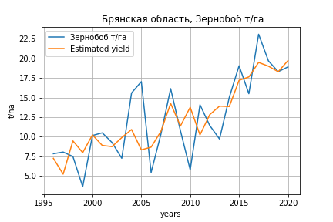
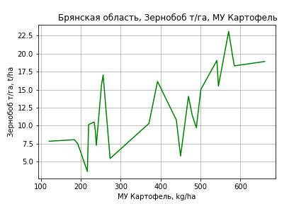
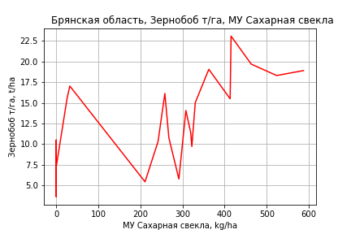
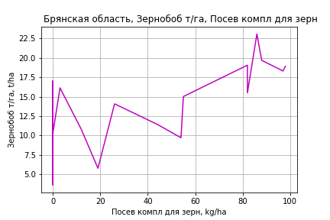
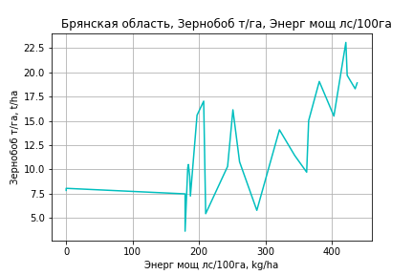
Зернобоб т/га
Calculated on the basis of information in the (25) years: 1996.0-2020.0
 |  | Iteration 1 |  | Iteration 2 |  | Iteration 3 |  | Iteration 4 |  | Iteration 5 |  | Iteration 6 |  | Iteration 7 |  | Iteration 8 |  | Iteration 9 |  | Iteration 10 |  | Iteration 11 |  | Iteration 12 |  | Iteration 13
 |  | beta | P_value | beta | P_value | beta | P_value | beta | P_value | beta | P_value | beta | P_value | beta | P_value | beta | P_value | beta | P_value | beta | P_value | beta | P_value | beta | P_value | beta | P_value
Parameters | Variables
МУ ВСЕГО | C1 | -0.09282661019 | 0.68209883741
МУ Зерновые плюс зернобоб | C2 | 0.062755606302 | 0.6991740941 | 0.0049407670933 | 0.94876917177 | 0.0049407670933 | 0.94876917177 | -0.0014100389487 | 0.9868759361
МУ Картофель | C3 | 0.014774839752 | 0.35378641922 | 0.014819015152 | 0.3323893373 | 0.014819015152 | 0.3323893373 | 0.015134171638 | 0.37254052932 | 0.015014768179 | 0.30740784489 | 0.019685882151 | 0.1596327393 | 0.022808792209 | 0.1003512168 | 0.021581767344 | 0.10609005241 | 0.023704887303 | 0.067882924179 | 0.023654900503 | 0.057548073353 | 0.025830695589 | 0.036971981393 | 0.017473144747 | 0.028228994164 | 0.017315857396 | 0.016578574494
МУ Овощи и бахчевые | C4 | 0.021205605854 | 0.50011420686 | 0.026530999252 | 0.3383593117 | 0.026530999252 | 0.3383593117 | 0.025557415829 | 0.40525106394 | 0.025310163251 | 0.32424285094 | 0.031207308815 | 0.21242420993 | 0.0092368357971 | 0.48762813503 | 0.0043508127714 | 0.66540862709 | 0.00225091535 | 0.81334760173 | 0.0021762057458 | 0.80456450421 | 0.0022022947523 | 0.80272476077 | -0.00045259206236 | 0.95657784154
МУ Овощи | C5 | -0.033171006812 | 0.67359997212 | -0.0023027551649 | 0.91579579238
МУ Подсолнечник | C6 | -0.049880233297 | 0.10342093676 | -0.052346784927 | 0.070864232107 | -0.052346784927 | 0.070864232107
МУ Сахарная свекла | C7 | 0.011928825857 | 0.26178013365 | 0.010014328644 | 0.2690456078 | 0.010014328644 | 0.2690456078 | 0.010989535031 | 0.27476204745 | 0.010943346613 | 0.23761242575 | 0.0071915006699 | 0.37961038865 | 0.0027306835453 | 0.69529035333 | 0.0048258048552 | 0.41381048746 | 0.0042251588412 | 0.46342786708 | 0.0042184688637 | 0.45042840262 | 0.003888728824 | 0.48625200885 | 0.00636645727 | 0.19968355355 | 0.0062885052546 | 0.17474883037
МУ СХ Культуры Всего | C8 | -0.0086319919321 | 0.67359997212 | -0.00059923909207 | 0.91579579238 | -0.0094482634962 | 0.91579579238 | -0.080496984587 | 0.38452158235 | -0.080832449489 | 0.35075934741
Тракторы | C9 | -0.031536709592 | 0.75685095389 | -0.052749344022 | 0.53388429615 | -0.052749344022 | 0.53388429615 | -0.020581523422 | 0.82305370137 | -0.020362962756 | 0.81569088695 | -0.072524170869 | 0.29291681852
Тракторы колесные | C10 | 0.025842365858 | 0.81399896349 | 0.04853821264 | 0.59613764199 | 0.04853821264 | 0.59613764199 | 0.013698185106 | 0.89060536781 | 0.013500981794 | 0.88680033952 | 0.06999974797 | 0.34895460629 | -0.0076919102014 | 0.5591297023
Опрыскиватели | C11 | 0.16245662215 | 0.60669854977 | 0.1345702539 | 0.64838834779 | 0.1345702539 | 0.64838834779 | 0.26485638984 | 0.41336442208 | 0.26454712697 | 0.39354564564 | 0.23141041665 | 0.44907272158 | -0.0030083439831 | 0.98859367015 | 0.044644432569 | 0.8144235096 | -0.0044358777799 | 0.97996136261
Копатели картофеля | C12 | -0.45185994132 | 0.3363906935 | -0.33544764433 | 0.34339559927 | -0.33544764433 | 0.34339559927 | -0.45106893885 | 0.25007639173 | -0.44944300987 | 0.21688632527 | -0.21140500517 | 0.39943788353 | -0.19983627387 | 0.42668037986 | -0.18517857836 | 0.44864409008
Машины для мин удобр | C13 | -0.077109394438 | 0.72852739728 | -0.045701764868 | 0.81904334734 | -0.045701764868 | 0.81904334734 | -0.13720817888 | 0.52961238001 | -0.1373629213 | 0.51141416935 | -0.10650448161 | 0.60359164999 | 0.0092132846056 | 0.95782779236 | -0.068704739595 | 0.53691339566 | -0.03892767107 | 0.70387993747 | -0.041281617873 | 0.30416390744
Посев компл для зерн | C14 | -0.12866473426 | 0.77496891256 | -0.198271375 | 0.62149007315 | -0.198271375 | 0.62149007315 | -0.29549127371 | 0.50787492018 | -0.2949398823 | 0.48958674108 | -0.37513917973 | 0.37055856717 | 0.010133181754 | 0.96058009297 | 0.030723516224 | 0.87654120869 | 0.11473768383 | 0.48277619267 | 0.11115468918 | 0.15078392836 | 0.054515034212 | 0.30159489649 | 0.077529424153 | 0.10119693203 | 0.076806470573 | 0.08260691109
Сеялки | C15 | 0.069124741501 | 0.11220919026 | 0.06278872921 | 0.10324922245 | 0.06278872921 | 0.10324922245 | 0.058933321732 | 0.16103422043 | 0.058817497366 | 0.13902779356 | 0.056991511648 | 0.14767115181 | 0.039639330376 | 0.25977960588 | 0.03385243268 | 0.3024499836 | 0.018575599375 | 0.46155366484 | 0.018311620353 | 0.41082745182 | -0.0042098693096 | 0.35498407347
Энерг мощ лс/100га | C16 | 0.0070850047923 | 0.43674485865 | 0.0078879920312 | 0.35737098469 | 0.0078879920312 | 0.35737098469 | 0.0058881717863 | 0.53028637595 | 0.0058209807324 | 0.47239009854 | 0.0063321841329 | 0.43218702681 | 0.0083285467294 | 0.29423617715 | 0.0072748889268 | 0.33416550332 | 0.0063475982529 | 0.38527431396 | 0.0063863669223 | 0.35748122988 | 0.0052677911132 | 0.44143550245 | 0.0077008099673 | 0.22666672871 | 0.0078571235305 | 0.15692884073

 | R2 |  | 0.968 |  | 0.967 |  | 0.967 |  | 0.955 |  | 0.955 |  | 0.952 |  | 0.948 |  | 0.947 |  | 0.945 |  | 0.945 |  | 0.941 |  | 0.939 |  | 0.939
 | R2 adj. |  | 0.92 |  | 0.926 |  | 0.926 |  | 0.907 |  | 0.914 |  | 0.915 |  | 0.914 |  | 0.917 |  | 0.919 |  | 0.923 |  | 0.923 |  | 0.923 |  | 0.927
 | F-statistic |  | 20.088466354 |  | 23.248105161 |  | 23.248105161 |  | 19.785725476 |  | 23.220175961 |  | 25.360378388 |  | 27.421822656 |  | 31.703252981 |  | 36.441054514 |  | 44.09495472 |  | 50.939110172 |  | 61.256846311 |  | 80.386594503
 | F value |  | 1.7474465485E-05 |  | 3.7681917742E-06 |  | 3.7681917742E-06 |  | 4.1811696591E-06 |  | 8.2907056106E-07 |  | 2.4364609169E-07 |  | 7.7449968358E-08 |  | 1.5568815577E-08 |  | 3.2766922543E-09 |  | 4.6796661491E-10 |  | 1.0556504636E-10 |  | 1.9490224948E-11 |  | 2.0157218562E-12
 | P value |  | 1.2729880128E+18 |  | 4.349747484E+17 |  | 2413.7496019 |  | 2371.0718594 |  | 2360.1660168 |  | 2359.7997392 |  | 981.19643645 |  | 336.31921257 |  | 264.44170225 |  | 87.501959931 |  | 50.669487664 |  | 32.978173836 |  | 30.639568976
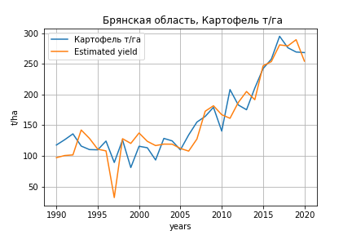
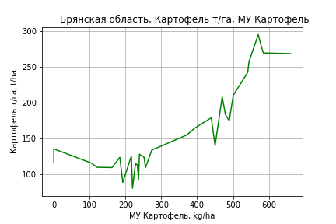
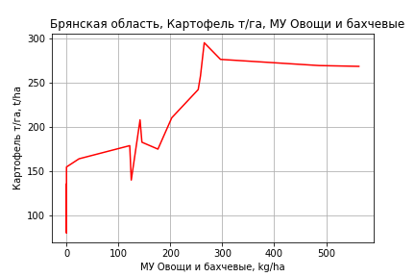
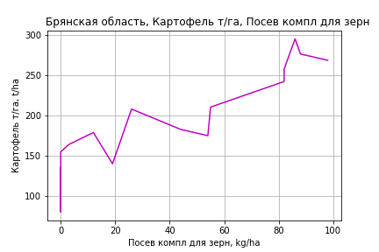
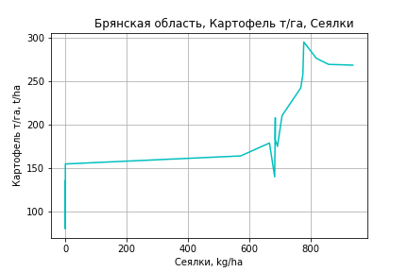
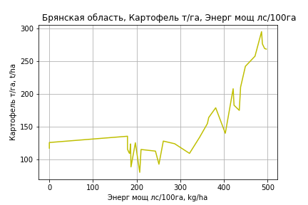
Картофель т/га
 |  | Iteration 1 |  | Iteration 2 |  | Iteration 3 |  | Iteration 4 |  | Iteration 5 |  | Iteration 6 |  | Iteration 7 |  | Iteration 8 |  | Iteration 9 |  | Iteration 10 |  | Iteration 11 |  | Iteration 12
 |  | beta | P_value | beta | P_value | beta | P_value | beta | P_value | beta | P_value | beta | P_value | beta | P_value | beta | P_value | beta | P_value | beta | P_value | beta | P_value | beta | P_value
Parameters | Variables
МУ ВСЕГО | C1 | -0.028502233539 | 0.97152304463
МУ Зерновые плюс зернобоб | C2 | -0.39964498012 | 0.62387940739 | -0.4261931536 | 0.18850938837
МУ Картофель | C3 | 0.21238024789 | 0.031897580825 | 0.21371212116 | 0.016204942434 | 0.17232753458 | 0.035817946977 | 0.15603804204 | 0.07719052859 | 0.15603804204 | 0.07719052859 | 0.15835030207 | 0.04570053843 | 0.16990616199 | 0.02039365354 | 0.16360494091 | 0.0011817735679 | 0.1647658001 | 0.00085602837878 | 0.17272141775 | 0.00096811239389 | 0.17398864922 | 0.00063191044674 | 0.17420597086 | 0.00047938686247
МУ Овощи и бахчевые | C4 | 0.27515425604 | 0.15376152275 | 0.27829800265 | 0.09457586097 | 0.20153215483 | 0.1969141858 | 0.18608720692 | 0.27603391161 | 0.18608720692 | 0.27603391161 | 0.18888612572 | 0.24199592804 | 0.1323789114 | 0.1123762121 | 0.12733116493 | 0.071565871874 | 0.1150301332 | 0.05892286025 | 0.075746085699 | 0.21060548765 | 0.07961314914 | 0.15254769105 | 0.078662321377 | 0.14416271958
МУ Овощи | C5 | 0.12773548406 | 0.67785630688 | 0.1374845624 | 0.31659662443 | 0.11949115239 | 0.39044694672 | -0.0092450764179 | 0.94663089617
МУ Подсолнечник | C6 | -0.38481592143 | 0.037329054622 | -0.38484563347 | 0.031694766476 | -0.38291030709 | 0.035419917546
МУ Сахарная свекла | C7 | 0.028947790688 | 0.61007549706 | 0.028685484367 | 0.59901526932 | 0.003252222629 | 0.95026693273 | 0.0066453365031 | 0.90803233524 | 0.0066453365031 | 0.90803233524 | 0.0049644469137 | 0.92155488208 | -0.005298093229 | 0.90218297367
МУ СХ Культуры Всего | C8 | 0.033240223128 | 0.67785630688 | 0.03577719664 | 0.31659662443 | 0.031094825346 | 0.39044694672 | -0.0024058185964 | 0.94663089617 | -0.037932785634 | 0.94663089617
Тракторы | C9 | -0.50218461343 | 0.40033525632 | -0.51018609361 | 0.34178083 | -0.41564708278 | 0.44268849605 | -0.15508766485 | 0.78882559217 | -0.15508766485 | 0.78882559217 | -0.17999336781 | 0.67726938743
Тракторы колесные | C10 | 0.50767444791 | 0.42983810258 | 0.51610879816 | 0.37349523807 | 0.41760569283 | 0.47591437903 | 0.13325742644 | 0.83162240305 | 0.13325742644 | 0.83162240305 | 0.16030723641 | 0.73134994894 | -0.031031745772 | 0.70410972086 | -0.026082083799 | 0.70707491953
Опрыскиватели | C11 | 0.63937732246 | 0.73918980335 | 0.63379872783 | 0.7326368801 | 0.38426316492 | 0.83861117793 | 1.3227510293 | 0.51681907036 | 1.3227510293 | 0.51681907036 | 1.3082439207 | 0.50798330615 | 0.7144289093 | 0.59166820279 | 0.75046230319 | 0.5544445827 | 0.92407107058 | 0.42678067874 | 0.14527173405 | 0.90149836851 | -0.050691879322 | 0.91315757347
Копатели картофеля | C12 | -3.0668802593 | 0.20344203699 | -3.0393720452 | 0.16974420752 | -2.4880347018 | 0.25827221593 | -3.3536683629 | 0.16386960848 | -3.3536683629 | 0.16386960848 | -3.2413493964 | 0.053283187695 | -3.1932332514 | 0.051007963141 | -3.2102669636 | 0.04393608623 | -3.1322211579 | 0.042716219409
Машины для мин удобр | C13 | 0.0063874836495 | 0.99613037947 | 0.015952587663 | 0.98981684664 | 0.10247627956 | 0.93605910395 | -0.55896224961 | 0.68425200396 | -0.55896224961 | 0.68425200396 | -0.54540537568 | 0.68043427219 | -0.25890369541 | 0.81500878906 | -0.31470750181 | 0.74963498134 | -0.5835623145 | 0.38434663221 | -0.12305205864 | 0.85520003127
Посев компл для зерн | C14 | -1.0494020718 | 0.69877512726 | -1.0770229891 | 0.66904983946 | -0.748096955 | 0.77029455378 | -1.3817478865 | 0.62362938535 | -1.3817478865 | 0.62362938535 | -1.4210502509 | 0.596390368 | -0.45169559619 | 0.72764804977 | -0.42117038211 | 0.73479603104 | -0.38985104973 | 0.74859072062 | 1.1121763884 | 0.29898434048 | 1.249139163 | 0.097104219732 | 1.1738206547 | 3.5325566654E-05
Сеялки | C15 | 0.40155908319 | 0.10471950477 | 0.39988983411 | 0.089500464098 | 0.36445659446 | 0.12399724921 | 0.34171991431 | 0.18624427007 | 0.34171991431 | 0.18624427007 | 0.34081545701 | 0.1753342448 | 0.29401198536 | 0.17904979026 | 0.29556766027 | 0.16609995721 | 0.26960638644 | 0.17169015906 | 0.02418970678 | 0.88408949516 | 0.02586087751 | 0.8734609795 | 0.0083525450268 | 0.72496475086
Энерг мощ лс/100га | C16 | 0.22436600711 | 9.4276924141E-08 | 0.22442908442 | 3.528504741E-08 | 0.21315033569 | 2.5161645852E-08 | 0.21073755783 | 8.4597798553E-08 | 0.21073755783 | 8.4597798553E-08 | 0.21083586641 | 3.6921713732E-08 | 0.21237436356 | 1.3146482261E-08 | 0.21185817368 | 4.6838682498E-09 | 0.21121804247 | 2.2117443322E-09 | 0.20675953886 | 7.535230031E-09 | 0.20614786379 | 3.2382444005E-09 | 0.20605249173 | 1.5576798148E-09

 | R2 |  | 0.99 |  | 0.99 |  | 0.989 |  | 0.986 |  | 0.986 |  | 0.986 |  | 0.985 |  | 0.985 |  | 0.985 |  | 0.982 |  | 0.982 |  | 0.982
 | R2 adj. |  | 0.98 |  | 0.982 |  | 0.981 |  | 0.976 |  | 0.976 |  | 0.978 |  | 0.979 |  | 0.979 |  | 0.98 |  | 0.977 |  | 0.978 |  | 0.979
 | F-statistic |  | 104.65399978 |  | 119.12747645 |  | 122.19380829 |  | 108.18736455 |  | 108.18736455 |  | 124.20377899 |  | 142.16858603 |  | 165.3635849 |  | 193.19840475 |  | 191.40996052 |  | 232.28104161 |  | 289.74355686
 | F value |  | 4.4947909499E-13 |  | 3.9852205654E-14 |  | 8.4358394197E-15 |  | 7.4836951112E-15 |  | 7.4836951112E-15 |  | 6.4912631816E-16 |  | 5.7260918121E-17 |  | 4.3116754998E-18 |  | 3.1936484521E-19 |  | 1.7799306948E-19 |  | 1.1273369123E-20 |  | 6.2748552665E-22
 | P value |  | 4.2448115015E+17 |  | 1.3517362375E+18 |  | 4.4098784503E+17 |  | 9.2412765555E+17 |  | 2345.2950664 |  | 2344.6771569 |  | 969.56978352 |  | 962.11330067 |  | 327.99090202 |  | 258.45882109 |  | 127.33829233 |  | 33.907323518
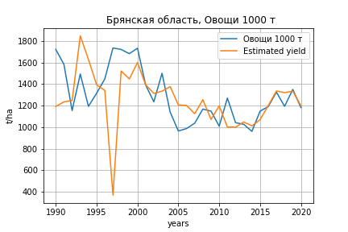
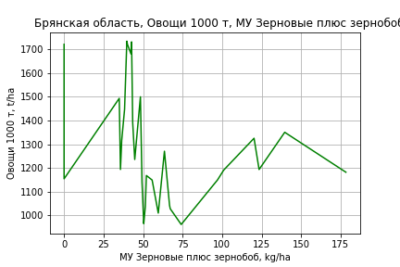
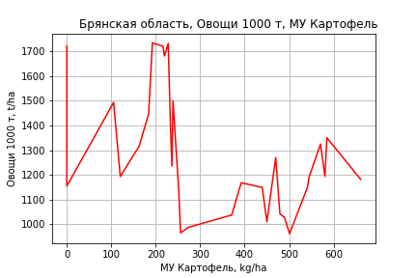
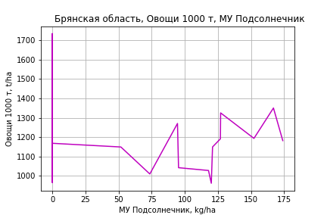
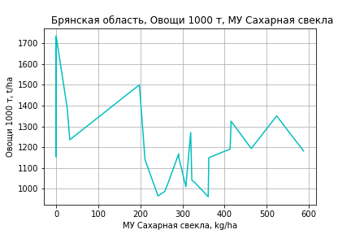
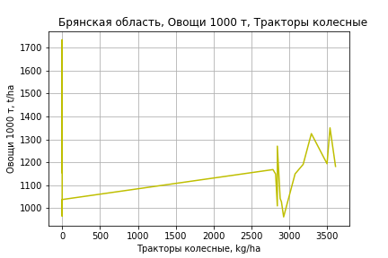
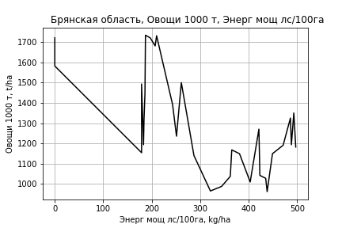
Овощи 1000 т
 |  | Iteration 1 |  | Iteration 2 |  | Iteration 3 |  | Iteration 4 |  | Iteration 5 |  | Iteration 6 |  | Iteration 7 |  | Iteration 8 |  | Iteration 9 |  | Iteration 10 |  | Iteration 11
 |  | beta | P_value | beta | P_value | beta | P_value | beta | P_value | beta | P_value | beta | P_value | beta | P_value | beta | P_value | beta | P_value | beta | P_value | beta | P_value
Parameters | Variables
МУ ВСЕГО | C1 | -13.65294943 | 0.33731669168
МУ Зерновые плюс зернобоб | C2 | 16.326462747 | 0.26179103354 | 3.6095341089 | 0.52977661201 | 3.6095341089 | 0.52977661201 | 3.5805947833 | 0.51891634315 | 3.7277680413 | 0.4894777812 | 4.1962046729 | 0.3966053311 | 4.1348158301 | 0.34844023747 | 4.3065583625 | 0.29420726947 | 4.3269881457 | 0.28108238051 | 3.666639466 | 0.24296589606 | 3.8038443972 | 0.19583677209
МУ Картофель | C3 | -0.27452991161 | 0.8647949998 | 0.36345512029 | 0.80490186995 | 0.36345512029 | 0.80490186995 | 0.39473451238 | 0.76163400914 | 0.50940198621 | 0.67449003933 | 0.50436105296 | 0.66991121186 | 0.52145753357 | 0.6080092776 | 0.52280948786 | 0.59857847256 | 0.54461619802 | 0.57149947726 | 0.46950111097 | 0.60347999756 | 0.43983012034 | 0.6102625645
МУ Овощи и бахчевые | C4 | -0.78177017938 | 0.81164446028 | 0.72412631543 | 0.80202293112 | 0.72412631543 | 0.80202293112 | 0.76308179272 | 0.77800223783 | 0.096518866288 | 0.94765896209 | -0.040666609679 | 0.9756568033
МУ Овощи | C5 | -4.7956805037 | 0.37909919339 | -0.12574214638 | 0.9589984945
МУ Подсолнечник | C6 | 0.71229847972 | 0.81386629376 | 0.69806601531 | 0.8172234512 | 0.69806601531 | 0.8172234512 | 0.63356880956 | 0.81227258816 | 0.5626658148 | 0.82803725024 | 0.67435295686 | 0.78660026277 | 0.67937829335 | 0.77928595169 | 0.6062475192 | 0.79212448524 | 0.6459194425 | 0.77279358832 | 0.34373496242 | 0.85718795212 | 0.37957454457 | 0.83798520204
МУ Сахарная свекла | C7 | 0.55249859553 | 0.57966936528 | 0.42685037441 | 0.66490745427 | 0.42685037441 | 0.66490745427 | 0.40930183764 | 0.64836475632 | 0.28734409463 | 0.71142071873 | 0.23743528099 | 0.74578857674 | 0.23043730212 | 0.73407626213 | 0.21432582721 | 0.74194747786 | 0.18610523429 | 0.76134359806 | 0.30643119286 | 0.46902475804 | 0.29225693756 | 0.46888747489
МУ СХ Культуры Всего | C8 | -1.2479655999 | 0.37909919339 | -0.032721502825 | 0.9589984945 | -0.51592325129 | 0.9589984945
Тракторы | C9 | 2.097401147 | 0.83976797174 | -1.7354144164 | 0.85625356251 | -1.7354144164 | 0.85625356251 | -2.0627864048 | 0.76673428307
Тракторы колесные | C10 | -1.9425778246 | 0.86211759515 | 2.0975882671 | 0.83972343014 | 2.0975882671 | 0.83972343014 | 2.4530881126 | 0.74393063435 | 0.26123394566 | 0.84046048554 | 0.28723130829 | 0.82000303446 | 0.26567209632 | 0.79453726181 | 0.17659890476 | 0.80757200754 | 0.091946719721 | 0.84989074606 | 0.091203910406 | 0.84810700193 | 0.022999441185 | 0.8180077751
Опрыскиватели | C11 | 11.673468117 | 0.7292660388 | 9.0012469984 | 0.78838687713 | 9.0012469984 | 0.78838687713 | 8.6989978477 | 0.78613632619 | 1.7657590767 | 0.93418849002 | 0.50310400023 | 0.98021043682 | 0.21528377246 | 0.99019189684 | -1.5983301301 | 0.87259780692
Копатели картофеля | C12 | -22.012640765 | 0.59527631822 | -8.8358398859 | 0.82049033805 | -8.8358398859 | 0.82049033805 | -7.4778684974 | 0.78773885649 | -6.7996654125 | 0.80104997865
Машины для мин удобр | C13 | -10.789217253 | 0.642003397 | -6.2074050516 | 0.78389252791 | -6.2074050516 | 0.78389252791 | -5.9512323652 | 0.78132734435 | -2.5914678867 | 0.88383220646 | -2.0374272095 | 0.90554365345 | -1.7314555692 | 0.89864408088
Посев компл для зерн | C14 | -0.45901515991 | 0.99229062442 | -13.689802356 | 0.76357148897 | -13.689802356 | 0.76357148897 | -14.042983961 | 0.74791305814 | -2.7984305283 | 0.89474726343 | -0.34763893457 | 0.98486544254 | -0.29423011366 | 0.98680627234 | 0.47427378905 | 0.97686100528 | -1.8944307146 | 0.78287954095
Сеялки | C15 | 1.7256204274 | 0.67941981591 | 0.9260278903 | 0.8204199607 | 0.9260278903 | 0.8204199607 | 0.92219092025 | 0.81589354228 | 0.38789542876 | 0.91016873054 | -0.13535720119 | 0.95963166381 | -0.12545381564 | 0.96135214643 | -0.057454518507 | 0.98147736838 | -0.28314523001 | 0.88695152292 | -0.28630347407 | 0.88339983777
Энерг мощ лс/100га | C16 | 2.4656592305 | 3.1535102577E-05 | 2.4958741019 | 2.0917304267E-05 | 2.4958741019 | 2.0917304267E-05 | 2.4981395186 | 1.0956468533E-05 | 2.5118638625 | 5.4767641562E-06 | 2.4916751284 | 2.6763954761E-06 | 2.4950588779 | 7.8821946311E-07 | 2.4871232257 | 3.5788764555E-07 | 2.492840432 | 1.7169120876E-07 | 2.52469501 | 2.6339017165E-08 | 2.5306547652 | 1.1067944298E-08

 | R2 |  | 0.947 |  | 0.944 |  | 0.944 |  | 0.944 |  | 0.943 |  | 0.943 |  | 0.943 |  | 0.943 |  | 0.943 |  | 0.943 |  | 0.943
 | R2 adj. |  | 0.897 |  | 0.897 |  | 0.897 |  | 0.903 |  | 0.908 |  | 0.912 |  | 0.916 |  | 0.92 |  | 0.923 |  | 0.926 |  | 0.929
 | F-statistic |  | 19.010078581 |  | 20.323873373 |  | 20.323873373 |  | 23.170801551 |  | 26.355452566 |  | 30.154745184 |  | 34.826967954 |  | 40.505332901 |  | 47.579428975 |  | 56.538006447 |  | 68.642725661
 | F value |  | 2.0584508747E-07 |  | 6.9291016995E-08 |  | 6.9291016995E-08 |  | 1.3875318428E-08 |  | 2.717089929E-09 |  | 4.9103553996E-10 |  | 7.9932856743E-11 |  | 1.2135074204E-11 |  | 1.703422696E-12 |  | 2.2413807722E-13 |  | 2.5906403863E-14
 | P value |  | 4.2448115015E+17 |  | 1.3517362375E+18 |  | 2401.0634441 |  | 2397.4686663 |  | 991.01469611 |  | 861.5010572 |  | 778.79825053 |  | 588.96021448 |  | 236.20631571 |  | 108.34780777 |  | 100.5198519

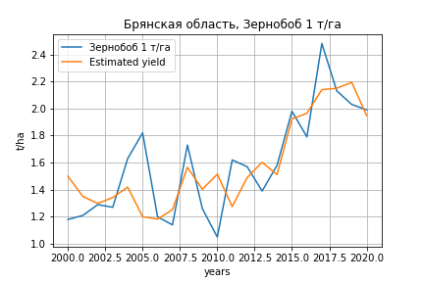
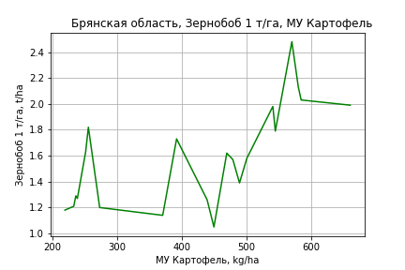
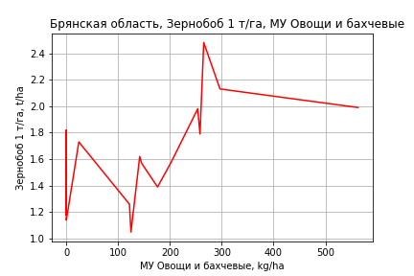
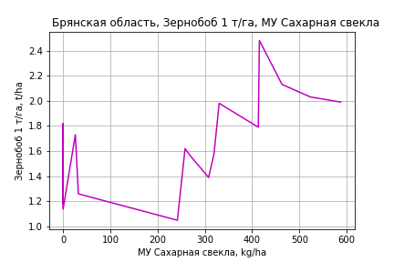
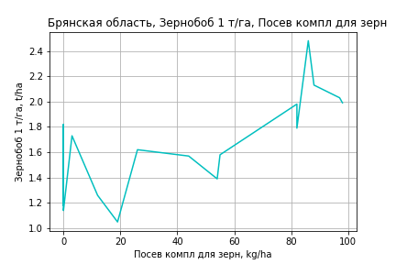
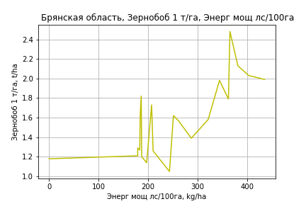
Зернобоб 1 т/га
Calculated on the basis of information in the (21) years: 2000.0-2020.0
 |  | Iteration 1 |  | Iteration 2 |  | Iteration 3 |  | Iteration 4 |  | Iteration 5 |  | Iteration 6 |  | Iteration 7 |  | Iteration 8 |  | Iteration 9 |  | Iteration 10 |  | Iteration 11 |  | Iteration 12
 |  | beta | P_value | beta | P_value | beta | P_value | beta | P_value | beta | P_value | beta | P_value | beta | P_value | beta | P_value | beta | P_value | beta | P_value | beta | P_value | beta | P_value
Parameters | Variables
МУ ВСЕГО | C1 | -0.0027585904629 | 0.88731620082
МУ Зерновые плюс зернобоб | C2 | -0.0047889568482 | 0.76639897907 | -0.0066171568909 | 0.46270433879
МУ Картофель | C3 | 0.00091173137699 | 0.5620862808 | 0.00086555867258 | 0.54115676021 | 0.00083542513786 | 0.54245955963 | 0.00024845006585 | 0.85525856935 | 0.00024845006585 | 0.85525856935 | 0.00029474009949 | 0.81342600648 | 0.00030046703012 | 0.81141767018 | 0.00035466079667 | 0.78151392732 | 0.00087407339955 | 0.4890223206 | 0.0010987921488 | 0.34298437769 | 0.0012400033905 | 0.28364645864 | 0.0011607236409 | 0.098869432858
МУ Овощи и бахчевые | C4 | 0.0042080718009 | 0.16894692762 | 0.0043808484137 | 0.092397929502 | 0.0032894292237 | 0.090838667858 | 0.0029640325131 | 0.13354773189 | 0.0029640325131 | 0.13354773189 | 0.0030233964973 | 0.098201791577 | 0.0015208698366 | 0.14611483034 | 0.00074634782284 | 0.33190002133 | 0.00043795790858 | 0.5557726736 | 0.00051781850816 | 0.46494700283 | 0.00041740787254 | 0.55136822705 | 0.0004058253825 | 0.54215182967
МУ Овощи | C5 | 0.00089138505647 | 0.89339726122 | 0.0017826505498 | 0.385477831 | 0.0014960970829 | 0.4403919115 | -0.00020849117516 | 0.89274295515
МУ Подсолнечник | C6 | -0.0056706302699 | 0.3017332899 | -0.0056384469982 | 0.26474845929 | -0.0064178081909 | 0.18525981097
МУ Сахарная свекла | C7 | 0.0010807841315 | 0.28681056593 | 0.0010205418746 | 0.22659881563 | 0.0010618214206 | 0.19391786501 | 0.00062082899712 | 0.41391532155 | 0.00062082899712 | 0.41391532155 | 0.00057468382068 | 0.36949484616 | 0.00018499767351 | 0.72197514115 | 0.00051657612986 | 0.25449933895 | 0.00044022034858 | 0.3368404027 | 0.00044915513081 | 0.31338179364 | 0.00041813137245 | 0.34619515309 | 0.00043391078597 | 0.27055796807
МУ СХ Культуры Всего | C8 | 0.00023196246829 | 0.89339726122 | 0.00046389382301 | 0.385477831 | 0.00038932487104 | 0.4403919115 | -5.4255035189E-05 | 0.89274295515 | -0.00085544463845 | 0.89274295515
Тракторы | C9 | -0.0094118134993 | 0.31555535005 | -0.0099237479401 | 0.21603096416 | -0.010394921538 | 0.18075809393 | -0.0048772349091 | 0.46116639771 | -0.0048772349091 | 0.46116639771 | -0.0053973202449 | 0.29184438663
Тракторы колесные | C10 | 0.009123092414 | 0.3752023352 | 0.0096532305321 | 0.27680716007 | 0.010592733031 | 0.21640180956 | 0.0042062499448 | 0.55926812861 | 0.0042062499448 | 0.55926812861 | 0.0047643680179 | 0.39549763938 | -0.001117851274 | 0.2569764744
Опрыскиватели | C11 | 0.011929994918 | 0.64447265732 | 0.011369538193 | 0.62905964681 | 0.01096487499 | 0.63073252841 | 0.02001466027 | 0.39251034372 | 0.02001466027 | 0.39251034372 | 0.019565221612 | 0.37211371655 | 0.0028378488312 | 0.85077079768 | 0.0084898491856 | 0.56108814402 | 0.0011605944083 | 0.93301611128 | -0.0053618000903 | 0.31160042614
Копатели картофеля | C12 | -0.029838224054 | 0.45241333946 | -0.027007639188 | 0.39066393701 | -0.016703011973 | 0.53409570714 | -0.029182043583 | 0.28485964169 | -0.029182043583 | 0.28485964169 | -0.026686329516 | 0.15563380603 | -0.027052540068 | 0.15171619457 | -0.023927987492 | 0.20074074209
Машины для мин удобр | C13 | -0.00072005006026 | 0.96872563384 | 8.8990532038E-05 | 0.99558856251 | -0.0020667815071 | 0.89310028649 | -0.0073672331931 | 0.6416633021 | -0.0073672331931 | 0.6416633021 | -0.0069583854761 | 0.63607693952 | 0.001769884791 | 0.88575562935 | -0.0086977480209 | 0.3212220365 | -0.0041525965444 | 0.61021022385
Посев компл для зерн | C14 | -0.021337553321 | 0.56492744937 | -0.023414592099 | 0.4574571682 | -0.02406155635 | 0.43103729042 | -0.027719182674 | 0.38898995327 | -0.027719182674 | 0.38898995327 | -0.028439633515 | 0.3444973363 | -0.00066667060865 | 0.96351286019 | 0.0029168418535 | 0.84040453443 | 0.013728425561 | 0.27625061526 | 0.017751707586 | 0.070297012028 | 0.0093768720549 | 0.04594675025 | 0.0095921851937 | 0.013853959626
Сеялки | C15 | 0.0072189537951 | 0.067976430961 | 0.0070665815944 | 0.042626377917 | 0.006318423101 | 0.042548374529 | 0.0059858970769 | 0.058787846193 | 0.0059858970769 | 0.058787846193 | 0.0059657300726 | 0.046338029278 | 0.0049056038373 | 0.072711974501 | 0.003914616158 | 0.12452729063 | 0.0018606581822 | 0.34000242005 | 0.0018487737577 | 0.32923610122 | -3.284974211E-05 | 0.92946571799
Энерг мощ лс/100га | C16 | 0.0029036007944 | 0.16804844163 | 0.0029857811917 | 0.11127618507 | 0.0020694092556 | 0.099064499115 | 0.0028893407123 | 0.01882558239 | 0.0028893407123 | 0.01882558239 | 0.0029024220454 | 0.012530564217 | 0.0032738716511 | 0.0040495982565 | 0.0029222342747 | 0.0057380887725 | 0.0025998596728 | 0.010097876499 | 0.0024265831906 | 0.0075038040785 | 0.0023535772382 | 0.0084483620836 | 0.0023890637638 | 0.00200515109

 | R2 |  | 0.99 |  | 0.99 |  | 0.99 |  | 0.987 |  | 0.987 |  | 0.987 |  | 0.985 |  | 0.983 |  | 0.981 |  | 0.98 |  | 0.979 |  | 0.979
 | R2 adj. |  | 0.967 |  | 0.971 |  | 0.973 |  | 0.969 |  | 0.969 |  | 0.972 |  | 0.972 |  | 0.971 |  | 0.969 |  | 0.971 |  | 0.97 |  | 0.972
 | F-statistic |  | 41.604199855 |  | 51.814692788 |  | 58.661853955 |  | 56.468344503 |  | 56.468344503 |  | 68.298550488 |  | 73.414562702 |  | 78.599356905 |  | 82.8851386 |  | 99.87426473 |  | 115.55013735 |  | 147.82259516
 | F value |  | 8.3204576468E-05 |  | 1.1044557375E-05 |  | 1.81985001E-06 |  | 5.777890502E-07 |  | 5.777890502E-07 |  | 6.7153106452E-08 |  | 1.3286589034E-08 |  | 2.7718145119E-09 |  | 6.7267275856E-10 |  | 7.2824833923E-11 |  | 1.0808914798E-11 |  | 8.349460057E-13
 | P value |  | 7.3904890428E+17 |  | 9.3291592813E+17 |  | 1.0677876472E+18 |  | 8.0388473304E+17 |  | 2407.0901601 |  | 2406.9240097 |  | 1011.5828185 |  | 347.55602877 |  | 267.2385124 |  | 138.66995006 |  | 56.222103946 |  | 33.088943504

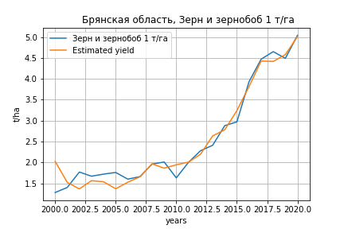
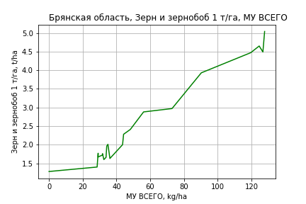
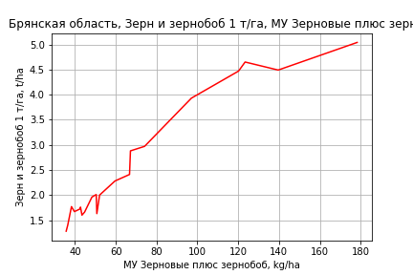
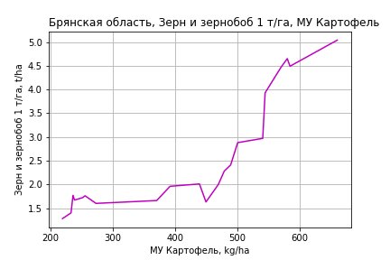
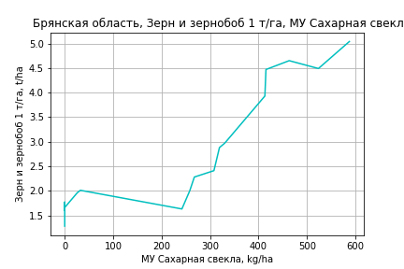
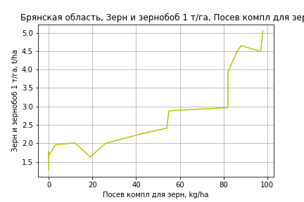
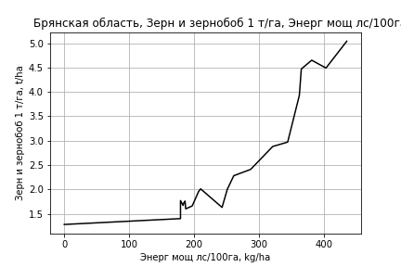
Зерн и зернобоб 1 т/га
Calculated on the basis of information in the (21) years: 2000.0-2020.0
 |  | Iteration 1 |  | Iteration 2 |  | Iteration 3 |  | Iteration 4 |  | Iteration 5 |  | Iteration 6 |  | Iteration 7 |  | Iteration 8 |  | Iteration 9 |  | Iteration 10 |  | Iteration 11
 |  | beta | P_value | beta | P_value | beta | P_value | beta | P_value | beta | P_value | beta | P_value | beta | P_value | beta | P_value | beta | P_value | beta | P_value | beta | P_value
Parameters | Variables
МУ ВСЕГО | C1 | 0.005306219569 | 0.84351353392 | 0.0055680179867 | 0.82259583806 | 0.00034475437709 | 0.98659313919 | 0.00034475437709 | 0.98659313919 | 0.0033968237964 | 0.53324899496 | 0.0026955029741 | 0.60872534839 | 0.0026664934092 | 0.58488438133 | 0.0010568220682 | 0.81494132466 | 0.0010208605556 | 0.8128688647 | 0.0013623439691 | 0.73899140056 | 0.001854446032 | 0.63349533199
МУ Зерновые плюс зернобоб | C2 | 0.007907207587 | 0.72261909669 | 0.0070934661524 | 0.7267626767 | 0.010716854869 | 0.54312021891 | 0.010716854869 | 0.54312021891 | 0.0085239173878 | 0.382178459 | 0.013605617246 | 0.078599456927 | 0.01348499015 | 0.016976123479 | 0.014759497012 | 0.0074819488825 | 0.014692119627 | 0.0049677138241 | 0.01459690602 | 0.0037861491781 | 0.015612691791 | 0.0007074775188
МУ Картофель | C3 | 0.0020928907831 | 0.34675559095 | 0.0019500848112 | 0.31971775382 | 0.0019269159864 | 0.29700872369 | 0.0019269159864 | 0.29700872369 | 0.0018771616829 | 0.27206324979 | 0.0022352020156 | 0.17333367407 | 0.0022411851357 | 0.14685620709 | 0.0026429301111 | 0.077515631128 | 0.0026712227309 | 0.056565363211 | 0.0027220596967 | 0.044151200432 | 0.0021552978825 | 0.0037191728658
МУ Овощи и бахчевые | C4 | 0.0021874923196 | 0.57725020733 | 0.0022311357583 | 0.53831270738 | 0.00113033719 | 0.63941126848 | 0.00113033719 | 0.63941126848 | 0.0011942087279 | 0.59375433633 | -3.9419862392E-05 | 0.98039082348
МУ Овощи | C5 | 0.0015010514681 | 0.87012056297 | 0.001202907303 | 0.88607016343 | -0.00098521043392 | 0.87697737083
МУ Подсолнечник | C6 | -0.0016238255215 | 0.8224049457
МУ Сахарная свекла | C7 | 0.00081154240263 | 0.5481591654 | 0.00069564327808 | 0.54500692934 | 0.00075195409441 | 0.48671456693 | 0.00075195409441 | 0.48671456693 | 0.00065383651867 | 0.42504017834 | 0.00043956222129 | 0.56007951979 | 0.0004338695289 | 0.52514142169 | 0.00019242488007 | 0.75760499775 | 0.0002064544772 | 0.72016861132 | 0.00021470880666 | 0.70018329618 | 0.00025038173531 | 0.64297014277
МУ СХ Культуры Всего | C8 | 0.00039061413588 | 0.87012056297 | 0.00031302897114 | 0.88607016343 | -0.00025637836575 | 0.87697737083 | -0.0040423436762 | 0.87697737083
Тракторы | C9 | -0.0057159619128 | 0.64689300867 | -0.0043903364622 | 0.66438691026
Тракторы колесные | C10 | 0.0065062903655 | 0.63816068354 | 0.004927879289 | 0.65304787143 | 0.00022118381712 | 0.8780742566 | 0.00022118381712 | 0.8780742566 | 0.00018367450599 | 0.89074814027 | 0.00053805042628 | 0.66654384842 | 0.00051838647748 | 0.5695615998 | -5.5379265168E-05 | 0.93346116235
Опрыскиватели | C11 | 0.024797421968 | 0.4919693782 | 0.026962512636 | 0.40353698462 | 0.022371096839 | 0.43346548697 | 0.022371096839 | 0.43346548697 | 0.02004451377 | 0.37798397382 | 0.012397992404 | 0.53574280938 | 0.012209792752 | 0.48765219637 | -0.0016920052007 | 0.85203623464 | -0.0022523083609 | 0.70096169803
Копатели картофеля | C12 | -0.013431593216 | 0.80199343639 | -0.017164847407 | 0.71597378371 | -0.028229887511 | 0.4579075517 | -0.028229887511 | 0.4579075517 | -0.025567676775 | 0.42133742351
Машины для мин удобр | C13 | -0.016565550638 | 0.52095278095 | -0.017556502279 | 0.45619232311 | -0.016598864665 | 0.45271586754 | -0.016598864665 | 0.45271586754 | -0.014766654663 | 0.3982245936 | -0.012449024871 | 0.4594744352 | -0.012218584152 | 0.35772711712
Посев компл для зерн | C14 | -0.019645412296 | 0.69858473133 | -0.020660664238 | 0.65854838745 | -0.0039107835842 | 0.87437869858 | -0.0039107835842 | 0.87437869858 | -0.003278091305 | 0.88643496489 | 0.0066957742547 | 0.72685031208 | 0.0068307499829 | 0.6958557595 | 0.013142510862 | 0.4173602796 | 0.013886091007 | 0.28618730295 | 0.010127215494 | 0.21334631263 | 0.009778881963 | 0.21516736318
Сеялки | C15 | 0.0024666708136 | 0.60190328836 | 0.0024445279519 | 0.57586859014 | 0.0023269957479 | 0.57174378788 | 0.0023269957479 | 0.57174378788 | 0.0020757879255 | 0.55874641337 | 6.4029463785E-05 | 0.97933496595 | 7.4166210622E-05 | 0.97448301841 | 0.00059757436966 | 0.78985967361 | 0.00056393381792 | 0.78986947715 | -0.00023129023309 | 0.59757376613
Энерг мощ лс/100га | C16 | 0.00053687881207 | 0.84055712296 | 0.00083077501308 | 0.7003223256 | 0.00078376907744 | 0.7001789297 | 0.00078376907744 | 0.7001789297 | 0.00092719778246 | 0.58764015235 | 0.00024306137159 | 0.8669612763 | 0.00026304428879 | 0.81806615051 | 0.00018441203536 | 0.87079126782 | 0.00016317667425 | 0.87765989048 | 9.7331793514E-05 | 0.92340582795 | 0.00024957705625 | 0.79223080456

 | R2 |  | 0.994 |  | 0.994 |  | 0.994 |  | 0.994 |  | 0.994 |  | 0.993 |  | 0.993 |  | 0.993 |  | 0.993 |  | 0.992 |  | 0.992
 | R2 adj. |  | 0.979 |  | 0.982 |  | 0.983 |  | 0.983 |  | 0.985 |  | 0.986 |  | 0.987 |  | 0.987 |  | 0.988 |  | 0.989 |  | 0.989
 | F-statistic |  | 65.157746672 |  | 80.703046081 |  | 96.482734204 |  | 96.482734204 |  | 117.21166045 |  | 131.62256198 |  | 159.25311652 |  | 178.01121192 |  | 216.81883922 |  | 263.70330933 |  | 322.8485255
 | F value |  | 2.2254804448E-05 |  | 2.4085205803E-06 |  | 2.5734361745E-07 |  | 2.5734361745E-07 |  | 2.2904399914E-08 |  | 2.6701581819E-09 |  | 2.0161799058E-10 |  | 2.2343315559E-11 |  | 1.4469871297E-12 |  | 9.1114401032E-14 |  | 5.5225216046E-15
 | P value |  | 7.3904890428E+17 |  | 1.0273002619E+18 |  | 8.3027522858E+17 |  | 1659.835321 |  | 1322.0308037 |  | 1004.6616584 |  | 899.90710244 |  | 648.7416137 |  | 163.66078661 |  | 102.65787349 |  | 72.250728657

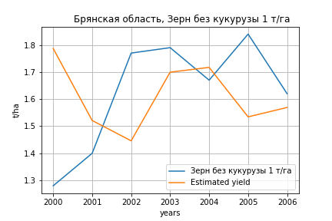
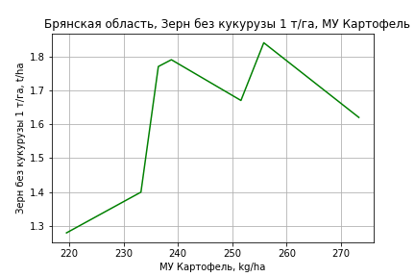
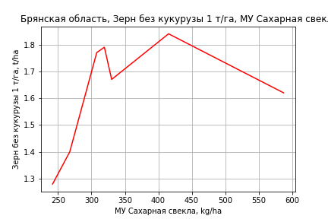
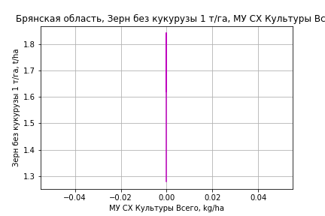
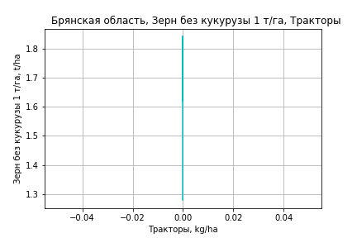
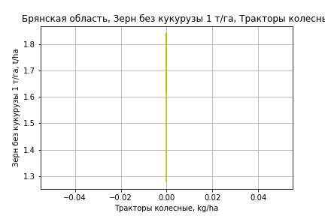
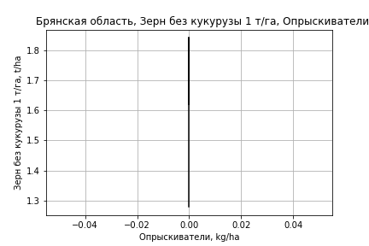
Зерн без кукурузы 1 т/га
Calculated on the basis of information in the (7) years: 2000.0-2006.0
 |  | Iteration 1 |  | Iteration 2 |  | Iteration 3 |  | Iteration 4 |  | Iteration 5 |  | Iteration 6 |  | Iteration 7
 |  | beta | P_value | beta | P_value | beta | P_value | beta | P_value | beta | P_value | beta | P_value | beta | P_value
Parameters | Variables
МУ ВСЕГО | C1 | 0.16498141436 | 0.15771343478 | -0.054922622117 | 0.046506627842
МУ Зерновые плюс зернобоб | C2 | -0.13402168231 | 0.097337123024
МУ Картофель | C3 | 0.0085021478121 | 0.12990446486 | 0.015824606534 | 0.037953892593 | 0.0083056872103 | 0.30529663424 | 0.0083056872103 | 0.30529663424 | 0.0083056872103 | 0.30529663424 | 0.0083056872103 | 0.30529663424 | 0.0062308898538 | 0.016150628961
МУ Овощи и бахчевые | C4 | 6.6201850523E-16 | 0.13799829611 | -2.0222769201E-19 | 0.19266610491 | -3.7944777001E-18 | 0.39053086152
МУ Овощи | C5 | 0 |  | 0 |  | 0 |  | -3.7944777001E-18 | 0.39053086152
МУ Подсолнечник | C6 | 0 |  | 0 |  | 0 |  | 0 |  | -3.6860640516E-18 | 0.39053086152
МУ Сахарная свекла | C7 | -0.0015827013475 | 0.09240484652 | -0.00061524241009 | 0.47894071008 | 0.00012362741326 | 0.93147812906 | 0.00012362741326 | 0.93147812906 | 0.00012362741326 | 0.93147812906 | 0.00012362741326 | 0.93147812906 | 0.00025438126022 | 0.83495172682
МУ СХ Культуры Всего | C8 | 0 |  | 0 |  | 0 |  | 0 |  | 0 |  | 0 |  | 0
Тракторы | C9 | 0 |  | 0 |  | 0 |  | 0 |  | 0 |  | 0 |  | 0
Тракторы колесные | C10 | 0 |  | 0 |  | 0 |  | 0 |  | 0 |  | 0 |  | 0
Опрыскиватели | C11 | 0 |  | 0 |  | 0 |  | 0 |  | 0 |  | 0 |  | 0
Копатели картофеля | C12 | 0 |  | 0 |  | 0 |  | 0 |  | 0 |  | 0 |  | 0
Машины для мин удобр | C13 | 0 |  | 0 |  | 0 |  | 0 |  | 0 |  | 0 |  | 0
Посев компл для зерн | C14 | 0 |  | 0 |  | 0 |  | 0 |  | 0 |  | 0 |  | 0
Сеялки | C15 | 0 |  | 0 |  | 0 |  | 0 |  | 0 |  | 0 |  | 0
Энерг мощ лс/100га | C16 | 0.00331347667 | 0.19166546216 | -0.00039899158419 | 0.86769616426 | -0.0012359984678 | 0.77554869171 | -0.0012359984678 | 0.77554869171 | -0.0012359984678 | 0.77554869171 | -0.0012359984678 | 0.77554869171

 | R2 |  | 0.999 |  | 0.995 |  | 0.975 |  | 0.975 |  | 0.975 |  | 0.975 |  | 0.974
 | R2 adj. |  | 0.996 |  | 0.987 |  | 0.956 |  | 0.956 |  | 0.956 |  | 0.956 |  | 0.964
 | F-statistic |  | 392.37613077 |  | 135.64131296 |  | 51.595907232 |  | 51.595907232 |  | 51.595907232 |  | 51.595907232 |  | 94.486187198
 | F value |  | 0.002544035285 |  | 0.0010160535292 |  | 0.001179798184 |  | 0.001179798184 |  | 0.001179798184 |  | 0.001179798184 |  | 0.00010667810831
 | P value |  | 1.2889829282E+20 |  | 6.7767853943E+33 |  | inf |  | inf |  | inf |  | inf |  | inf

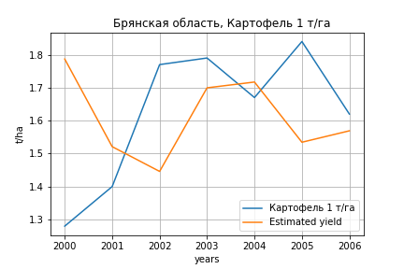






Картофель 1 т/га
Calculated on the basis of information in the (7) years: 2000.0-2006.0
 |  | Iteration 1 |  | Iteration 2 |  | Iteration 3 |  | Iteration 4 |  | Iteration 5 |  | Iteration 6 |  | Iteration 7
 |  | beta | P_value | beta | P_value | beta | P_value | beta | P_value | beta | P_value | beta | P_value | beta | P_value
Parameters | Variables
МУ ВСЕГО | C1 | 0.16498141436 | 0.15771343478 | -0.054922622117 | 0.046506627842
МУ Зерновые плюс зернобоб | C2 | -0.13402168231 | 0.097337123024
МУ Картофель | C3 | 0.0085021478121 | 0.12990446486 | 0.015824606534 | 0.037953892593 | 0.0083056872103 | 0.30529663424 | 0.0083056872103 | 0.30529663424 | 0.0083056872103 | 0.30529663424 | 0.0083056872103 | 0.30529663424 | 0.0062308898538 | 0.016150628961
МУ Овощи и бахчевые | C4 | 6.6201850523E-16 | 0.13799829611 | -2.0222769201E-19 | 0.19266610491 | -3.7944777001E-18 | 0.39053086152
МУ Овощи | C5 | 0 |  | 0 |  | 0 |  | -3.7944777001E-18 | 0.39053086152
МУ Подсолнечник | C6 | 0 |  | 0 |  | 0 |  | 0 |  | -3.6860640516E-18 | 0.39053086152
МУ Сахарная свекла | C7 | -0.0015827013475 | 0.09240484652 | -0.00061524241009 | 0.47894071008 | 0.00012362741326 | 0.93147812906 | 0.00012362741326 | 0.93147812906 | 0.00012362741326 | 0.93147812906 | 0.00012362741326 | 0.93147812906 | 0.00025438126022 | 0.83495172682
МУ СХ Культуры Всего | C8 | 0 |  | 0 |  | 0 |  | 0 |  | 0 |  | 0 |  | 0
Тракторы | C9 | 0 |  | 0 |  | 0 |  | 0 |  | 0 |  | 0 |  | 0
Тракторы колесные | C10 | 0 |  | 0 |  | 0 |  | 0 |  | 0 |  | 0 |  | 0
Опрыскиватели | C11 | 0 |  | 0 |  | 0 |  | 0 |  | 0 |  | 0 |  | 0
Копатели картофеля | C12 | 0 |  | 0 |  | 0 |  | 0 |  | 0 |  | 0 |  | 0
Машины для мин удобр | C13 | 0 |  | 0 |  | 0 |  | 0 |  | 0 |  | 0 |  | 0
Посев компл для зерн | C14 | 0 |  | 0 |  | 0 |  | 0 |  | 0 |  | 0 |  | 0
Сеялки | C15 | 0 |  | 0 |  | 0 |  | 0 |  | 0 |  | 0 |  | 0
Энерг мощ лс/100га | C16 | 0.00331347667 | 0.19166546216 | -0.00039899158419 | 0.86769616426 | -0.0012359984678 | 0.77554869171 | -0.0012359984678 | 0.77554869171 | -0.0012359984678 | 0.77554869171 | -0.0012359984678 | 0.77554869171

 | R2 |  | 0.999 |  | 0.995 |  | 0.975 |  | 0.975 |  | 0.975 |  | 0.975 |  | 0.974
 | R2 adj. |  | 0.996 |  | 0.987 |  | 0.956 |  | 0.956 |  | 0.956 |  | 0.956 |  | 0.964
 | F-statistic |  | 392.37613077 |  | 135.64131296 |  | 51.595907232 |  | 51.595907232 |  | 51.595907232 |  | 51.595907232 |  | 94.486187198
 | F value |  | 0.002544035285 |  | 0.0010160535292 |  | 0.001179798184 |  | 0.001179798184 |  | 0.001179798184 |  | 0.001179798184 |  | 0.00010667810831
 | P value |  | 1.2889829282E+20 |  | 6.7767853943E+33 |  | inf |  | inf |  | inf |  | inf |  | inf






Кукуруза на зер 1 т/га
Calculated on the basis of information in the (18) years: 2000.0-2002.0, 2006.0-2020.0
 |  | Iteration 1 |  | Iteration 2 |  | Iteration 3 |  | Iteration 4 |  | Iteration 5 |  | Iteration 6 |  | Iteration 7 |  | Iteration 8 |  | Iteration 9 |  | Iteration 10 |  | Iteration 11 |  | Iteration 12 |  | Iteration 13
 |  | beta | P_value | beta | P_value | beta | P_value | beta | P_value | beta | P_value | beta | P_value | beta | P_value | beta | P_value | beta | P_value | beta | P_value | beta | P_value | beta | P_value | beta | P_value
Parameters | Variables
МУ ВСЕГО | C1 | -0.06926122539 | 0.78090829654
МУ Зерновые плюс зернобоб | C2 | 0.12149631408 | 0.53457963969 | 0.078342760086 | 0.42394416654 | 0.067396066564 | 0.48070983318 | 0.067396066564 | 0.48070983318 | 0.057897062281 | 0.48812461889 | 0.055048044555 | 0.48328385001 | 0.042281620459 | 0.327200869 | 0.032342469054 | 0.23289347382 | 0.031793978594 | 0.21119867787 | 0.027082728926 | 0.25370650448 | 0.026217800153 | 0.18727396304 | 0.027343251182 | 0.17904299886 | 0.02795295696 | 0.15087590247
МУ Картофель | C3 | 0.0028481721248 | 0.86913729671 | 0.0023487829232 | 0.87395608978 | 0.000230910383 | 0.98740063749 | 0.000230910383 | 0.98740063749 | 0.0020309217747 | 0.87189677642 | 0.0027201399778 | 0.81845926179 | 0.0023922939438 | 0.82727276885 | 0.0012280835293 | 0.89978614488 | 0.0013702628127 | 0.88158875254 | -0.00065466925489 | 0.93909960688
МУ Овощи и бахчевые | C4 | -0.00099418777389 | 0.97447325852 | 0.0023271373221 | 0.92512894756 | 0.00063715450335 | 0.97940662379 | 0.00063715450335 | 0.97940662379 | 0.0034509805678 | 0.8722930736 | -0.0033549388599 | 0.83903381391
МУ Овощи | C5 | -0.018740725529 | 0.82359598868 | 0.0037325322659 | 0.8561103509 | -0.0063186895298 | 0.72551534989
МУ Подсолнечник | C6 | -0.061350959709 | 0.39971805678 | -0.055669929448 | 0.34947356603
МУ Сахарная свекла | C7 | 0.0146087878 | 0.50468961415 | 0.010938849216 | 0.45625437735 | 0.0026623183877 | 0.81605484149 | 0.0026623183877 | 0.81605484149 | 0.00065290861458 | 0.94269740902 | -0.002249836671 | 0.74739826128 | -0.0020259517667 | 0.7530605452
МУ СХ Культуры Всего | C8 | -0.0048768429757 | 0.82359598868 | 0.00097130571248 | 0.8561103509 | -0.0016442936855 | 0.72551534989 | -0.025925745184 | 0.72551534989
Тракторы | C9 | -0.065044677028 | 0.53575902278 | -0.071425973946 | 0.42192894996 | -0.018459869388 | 0.78146267776 | -0.018459869388 | 0.78146267776 | -0.029384244941 | 0.58980275016
Тракторы колесные | C10 | 0.080482249286 | 0.50134407436 | 0.085598824243 | 0.40318069614 | 0.021508847045 | 0.76984964244 | 0.021508847045 | 0.76984964244 | 0.0321212056 | 0.60433579942 | -0.00086609308595 | 0.92830452714 | -0.002084224405 | 0.76775851944 | -0.00086152613838 | 0.87687567227
Опрыскиватели | C11 | 0.046419166506 | 0.88993675446 | 0.010475870384 | 0.96865191881 | 0.016431993997 | 0.95082552523 | 0.016431993997 | 0.95082552523 | -0.010361264982 | 0.96474472221 | -0.10533295638 | 0.48629009318 | -0.10175365375 | 0.46798281226 | -0.08600801465 | 0.48513418638 | -0.081933121217 | 0.47186675527
Копатели картофеля | C12 | 0.090940365495 | 0.85380321613 | 0.17829538012 | 0.59399860447 | 0.1098056411 | 0.73354484646 | 0.1098056411 | 0.73354484646 | 0.16572444476 | 0.52474601921 | 0.1603011909 | 0.51385987694 | 0.12538477915 | 0.43904264398 | 0.10120371064 | 0.44953157993 | 0.10064087809 | 0.42707937015 | 0.059494619207 | 0.5865886703 | 0.059776258282 | 0.5674166075 | 0.070700545786 | 0.50914243142 | 0.047899766983 | 0.0094438590393
Машины для мин удобр | C13 | -0.098724257839 | 0.7096234347 | -0.060164151737 | 0.75532985021 | -0.043870756158 | 0.81885850809 | -0.043870756158 | 0.81885850809 | -0.017968470105 | 0.91168036148 | 0.038373243556 | 0.74584023085 | 0.043652486997 | 0.6861899067 | 0.025921398626 | 0.76539599782 | 0.017939875411 | 0.78623964081 | -0.027213649151 | 0.23992380859 | -0.02679149148 | 0.21216031742
Посев компл для зерн | C14 | 0.0037453085266 | 0.99258826358 | -0.030281944882 | 0.92721994966 | -0.0076217832127 | 0.98159896768 | -0.0076217832127 | 0.98159896768 | -0.010955543549 | 0.9711750321 | 0.13494310214 | 0.33634467255 | 0.12784153176 | 0.31227808641 | 0.13419207857 | 0.2573637067 | 0.13537495629 | 0.22708761272 | 0.067147356859 | 0.21691693656 | 0.065754607909 | 0.17865713128 | 0.035072047048 | 0.40577882086 | 0.027956195837 | 0.27018222959
Сеялки | C15 | 0.026431015397 | 0.55078103532 | 0.020631129169 | 0.53408493373 | 0.015632919638 | 0.62845284272 | 0.015632919638 | 0.62845284272 | 0.015567111852 | 0.59942307827 | 0.010227131385 | 0.69655416858 | 0.013309171527 | 0.50819532494 | 0.014530731476 | 0.43755490042 | 0.013946296141 | 0.42134691355 | 0.013495999268 | 0.42487528896 | 0.013050235305 | 0.3892500491 | -0.0020626928833 | 0.82797051429
Энерг мощ лс/100га | C16 | -0.016834719665 | 0.4951718991 | -0.014016138659 | 0.46311196642 | -0.0043889769226 | 0.7799508296 | -0.0043889769226 | 0.7799508296 | -0.0026182392619 | 0.84760051711 | -0.00032426394838 | 0.97883796322 | 0.0015303932107 | 0.84079506129 | 0.0021920751887 | 0.75201975161 | 0.0021560574086 | 0.74271739715 | 0.00436022464 | 0.44889239629 | 0.0040161116602 | 0.23896252481 | 0.0037518106551 | 0.27957106084 | 0.003643760241 | 0.27042527998

 | R2 |  | 0.96 |  | 0.959 |  | 0.947 |  | 0.947 |  | 0.946 |  | 0.943 |  | 0.943 |  | 0.942 |  | 0.942 |  | 0.938 |  | 0.938 |  | 0.929 |  | 0.929
 | R2 adj. |  | 0.761 |  | 0.815 |  | 0.81 |  | 0.81 |  | 0.838 |  | 0.853 |  | 0.871 |  | 0.884 |  | 0.895 |  | 0.899 |  | 0.908 |  | 0.902 |  | 0.909
 | F-statistic |  | 4.8133288144 |  | 6.6619837534 |  | 6.9212538239 |  | 6.9212538239 |  | 8.7425666071 |  | 10.524017059 |  | 13.141673461 |  | 16.199132992 |  | 20.188394476 |  | 23.952808726 |  | 30.46735891 |  | 34.271323368 |  | 45.947473298
 | F value |  | 0.11056280192 |  | 0.040137941759 |  | 0.021741797032 |  | 0.021741797032 |  | 0.0072160918645 |  | 0.0023924606502 |  | 0.00062924080672 |  | 0.0001539277204 |  | 3.2507153323E-05 |  | 8.0924043734E-06 |  | 1.3726741883E-06 |  | 4.8143061876E-07 |  | 6.6802200938E-08
 | P value |  | 1.1383218652E+18 |  | 1.1081130665E+18 |  | 7.7324466439E+17 |  | 2731.9044674 |  | 2665.5299951 |  | 1303.8449303 |  | 1105.7850692 |  | 1022.2713984 |  | 338.34562178 |  | 205.15630583 |  | 177.48699388 |  | 152.93763105 |  | 17.89493289






Кукуруза на силос 1 т/га
Calculated on the basis of information in the (14) years: 2007.0-2020.0
 |  | Iteration 1 |  | Iteration 2 |  | Iteration 3 |  | Iteration 4 |  | Iteration 5 |  | Iteration 6 |  | Iteration 7 |  | Iteration 8 |  | Iteration 9 |  | Iteration 10 |  | Iteration 11 |  | Iteration 12 |  | Iteration 13
 |  | beta | P_value | beta | P_value | beta | P_value | beta | P_value | beta | P_value | beta | P_value | beta | P_value | beta | P_value | beta | P_value | beta | P_value | beta | P_value | beta | P_value | beta | P_value
Parameters | Variables
МУ ВСЕГО | C1 | 0.24249455131 |  | -0.076434320976
МУ Зерновые плюс зернобоб | C2 | -0.3135010676
МУ Картофель | C3 | -0.017733453839 |  | 0.35162371426 |  | 0.33628861022 | 0.21162369373 | -0.020502057222 | 0.81113710311
МУ Овощи и бахчевые | C4 | 0.043648986334 |  | 0.0088516020948 |  | 0.0044180406195 | 0.74410971851 | 0.0031501873833 | 0.90978452407 | 0.0017674685455 | 0.93516240647 | 0.0036503034698 | 0.86717659099 | -0.003405872015 | 0.77614001299
МУ Овощи | C5 | 0.13838422114 |  | 0.11612345451 |  | 0.13555687756 | 0.1349048861 | 0.047615690631 | 0.17271674689 | 0.049390377735 | 0.073115405814 | 0.038269314479 | 0.070265541076 | 0.033358918485 | 0.019243926783 | 0.031388159077 | 0.0034132763889 | 0.028509550739 | 0.0014359116191 | 0.027092110584 | 0.0044704782064 | 0.02654915245 | 0.008039893637 | 0.027137190589 | 0.0072456813378 | 0.026151738539 | 0.0038937359551
МУ Подсолнечник | C6 | 0.0059268456659 |  | -0.38348409052 |  | -0.36614520371 | 0.19306495558
МУ Сахарная свекла | C7 | -0.016267534622 |  | -0.014144293967 |  | -0.018339811528 | 0.30632008905 | -0.0080697899502 | 0.74186784064 | -0.012538628619 | 0.34971058247
МУ СХ Культуры Всего | C8 | 0.036011312143 |  | 0.030218459395 |  | 0.035275560976 | 0.1349048861 | 0.012390888817 | 0.17271674689 | 0.012852710337 | 0.073115405814 | 0.0099587092938 | 0.070265541076 | 0.0086808916248 | 0.019243926783 | 0.0081680467962 | 0.0034132763889 | 0.0074189551543 | 0.0014359116191 | 0.0070500989405 | 0.0044704782064 | 0.0069088065686 | 0.008039893637 | 0.0070618299754 | 0.0072456813378 | 0.0068053887346 | 0.0038937359551
Тракторы | C9 | -0.044890137335 |  | -0.52118784424 |  | -0.50826117739 | 0.19846724211 | 0.00042519054383 | 0.99671104182 | -0.0082543017014 | 0.91506107143 | -0.030404345824 | 0.68733132109
Тракторы колесные | C10 | 0.033110475093 |  | 0.61361741038 |  | 0.59806496862 | 0.1988502901 | -0.0036821370819 | 0.974394771 | 0.0059520195338 | 0.94483995507 | 0.038203206447 | 0.64018136462 | 0.0057150672699 | 0.55222338041 | 0.0041455487594 | 0.55980013199 | 0.0053389916707 | 0.43255210144 | 0.006365591045 | 0.44573670304 | -0.0062307965637 | 0.23062233212
Опрыскиватели | C11 | -0.27231163538 |  | -1.8953347176 |  | -1.8764594651 | 0.19085017826 | -0.15746731828 | 0.78819028696 | -0.26607254632 | 0.39520917243 | -0.081752633443 | 0.72498970862 | -0.13131910252 | 0.4704161448 | -0.12817644419 | 0.43897929529
Копатели картофеля | C12 | -0.14597676677 |  | 2.8308590101 |  | 2.8776333241 | 0.21695843616 | -0.24152632703 | 0.76471832151 | -0.071382389336 | 0.80944343962 | -0.17330275664 | 0.54452472248 | -0.22689174598 | 0.33212536847 | -0.26258837091 | 0.15389139638 | -0.32315838736 | 0.054515511977
Машины для мин удобр | C13 | 0.18198087106 |  | 1.0905133109 |  | 1.0815031345 | 0.20963152426 | 0.0072928847194 | 0.98582454579 | 0.083340253694 | 0.69570156107 | -0.070376283716 | 0.63730559142 | -0.050679821722 | 0.68885599812 | -0.042591967175 | 0.70469943403 | -0.11973798572 | 0.054118519659 | -0.1211205679 | 0.096313106099
Посев компл для зерн | C14 | 0.21316101501 |  | 0.5639700618 |  | 0.52240215656 | 0.22659611018 | 0.34061905302 | 0.5195730906 | 0.36646080451 | 0.38012475629 | 0.20487857908 | 0.57336155454 | 0.31972065671 | 0.14731042666 | 0.29575154838 | 0.10559017247 | 0.17901236662 | 0.026609202408 | 0.2638907219 | 0.003615042959 | 0.15329524505 | 0.00087946416926 | 0.13515678875 | 0.00089767000051 | 0.13079961711 | 0.00025634766271
Сеялки | C15 | 0.084012629565 |  | -0.12768697597 |  | -0.13114841166 | 0.32301993084 | 0.083629874511 | 0.33791907311 | 0.068068093166 | 0.099727406462 | 0.072263447506 | 0.069966529778 | 0.068085806502 | 0.043980426741 | 0.071442776113 | 0.014574608761 | 0.068416468583 | 0.011785487113 | 0.037177408239 | 0.081718255856 | 0.022696063001 | 0.26940885462 | -0.001465134665 | 0.74984978566
Энерг мощ лс/100га | C16 | 0.15652085529 |  | -0.36116151271 |  | -0.34409264891 | 0.26881032057 | 0.13454461614 | 0.27603691384 | 0.11042213708 | 0.0058006796392 | 0.098196048925 | 0.00096665064372 | 0.097973876336 | 0.00022064846009 | 0.09791202909 | 4.9231685192E-05 | 0.097843702852 | 1.5302242537E-05 | 0.095971003794 | 3.2104422668E-05 | 0.09604198646 | 4.2155229158E-05 | 0.094485805428 | 3.4580749957E-05 | 0.090824143123 | 5.7123246616E-08

 | R2 |  | 1 |  | 1 |  | 1 |  | 0.997 |  | 0.997 |  | 0.996 |  | 0.995 |  | 0.995 |  | 0.995 |  | 0.991 |  | 0.987 |  | 0.984 |  | 0.984
 | R2 adj. |  |  |  |  |  | 0.996 |  | 0.979 |  | 0.985 |  | 0.985 |  | 0.987 |  | 0.989 |  | 0.99 |  | 0.984 |  | 0.979 |  | 0.978 |  | 0.98
 | F-statistic |  |  |  |  |  | 286.15946097 |  | 55.143949924 |  | 87.007196978 |  | 90.566410417 |  | 120.12954562 |  | 159.29123395 |  | 190.4719692 |  | 143.75473725 |  | 133.87376508 |  | 156.6940912 |  | 227.33636806
 | F value |  |  |  |  |  | 0.046240237678 |  | 0.017944059314 |  | 0.0017922378541 |  | 0.00028665000477 |  | 2.6472332381E-05 |  | 2.0367224817E-06 |  | 1.8981266097E-07 |  | 1.0541709544E-07 |  | 3.6326622538E-08 |  | 5.6558196596E-09 |  | 3.5581743329E-10
 | P value |  | 2543.9712078 |  | 13925.426233 |  | 3.2275086714E+19 |  | 4.3639007455E+18 |  | 1.7511690496E+17 |  | 1.1108622368E+17 |  | 1.5460693601E+17 |  | 2.847305468E+17 |  | 3.9775982829E+16 |  | 4.0716226108E+18 |  | 1.2782619049E+17 |  | 2.2682125921E+16 |  | 8.3759519347E+16







Масличные 1 т/га
Calculated on the basis of information in the (21) years: 2000.0-2020.0
 |  | Iteration 1 |  | Iteration 2 |  | Iteration 3 |  | Iteration 4 |  | Iteration 5 |  | Iteration 6 |  | Iteration 7 |  | Iteration 8 |  | Iteration 9 |  | Iteration 10 |  | Iteration 11 |  | Iteration 12
 |  | beta | P_value | beta | P_value | beta | P_value | beta | P_value | beta | P_value | beta | P_value | beta | P_value | beta | P_value | beta | P_value | beta | P_value | beta | P_value | beta | P_value
Parameters | Variables
МУ ВСЕГО | C1 | -0.020233066815 | 0.24454332344
МУ Зерновые плюс зернобоб | C2 | 0.021317292444 | 0.15078252045 | 0.0079082365829 | 0.36018263023 | 0.0066268064733 | 0.41203793687 | 0.0064798861011 | 0.41326387472 | 0.0068867613429 | 0.40487899218 | 0.006122257076 | 0.22027726961 | 0.0059937859306 | 0.20460243426 | 0.0073639458849 | 0.14035161747 | 0.0071697959942 | 0.13940191586 | 0.0057778933416 | 0.12345459282 | 0.0083625149033 | 0.0036068054566 | 0.0089686812841 | 0.0017849222477
МУ Картофель | C3 | 0.0038832453874 | 0.020888696887 | 0.0035445885894 | 0.027549186259 | 0.0032675350043 | 0.02482842899 | 0.0029504223429 | 0.026497047801 | 0.0026296123254 | 0.044323370411 | 0.0026185121754 | 0.034814856457 | 0.0026381455624 | 0.025906909396 | 0.0021347621462 | 0.065462427706 | 0.0021569386096 | 0.056392998475 | 0.0019438966013 | 0.052152659891 | 0.001702255911 | 0.074137765813 | 0.00089438267713 | 0.13453895623
МУ Овощи и бахчевые | C4 | 0.00016883877267 | 0.94293144402 | 0.0014360804299 | 0.52223081766 | 0.0014906137291 | 0.49173725137 | 0.0016028930818 | 0.45165677641 | -0.00020561294678 | 0.90418221202
МУ Овощи | C5 | -0.003148507056 | 0.57833276049 | 0.0033885394967 | 0.10594064304 | 0.0026225155178 | 0.1094889294 | 0.0020966700633 | 0.14356860068 | 0.00082757704806 | 0.427353842 | 0.00084033466403 | 0.39501467043 | 0.00085451815274 | 0.36492376093 | 0.0002145048422 | 0.81100668701 | 0.00021533284348 | 0.80580242407 | 0.00046318772523 | 0.50891480035 | 0.00010486112098 | 0.8603180608 | 0.00031570388559 | 0.5829712639
МУ Подсолнечник | C6 | -0.003479998914 | 0.44104249819 | -0.0032439485485 | 0.48595925507
МУ Сахарная свекла | C7 | 9.8243073071E-05 | 0.90354644115 | -0.00034360780223 | 0.65219611853 | -0.00056413528184 | 0.40813765822
МУ СХ Культуры Всего | C8 | -0.00081932657816 | 0.57833276049 | 0.00088178950259 | 0.10594064304 | 0.00068244937271 | 0.1094889294 | 0.00054561018221 | 0.14356860068 | 0.00021535790103 | 0.427353842 | 0.00021867777729 | 0.39501467043 | 0.00022236870415 | 0.36492376093 | 5.5819953786E-05 | 0.81100668701 | 5.6035422081E-05 | 0.80580242407 | 0.00012053395695 | 0.50891480035 | 2.7287696012E-05 | 0.8603180608 | 8.2154678294E-05 | 0.5829712639
Тракторы | C9 | -0.0061300440865 | 0.42876354869 | -0.009884861587 | 0.19621675281 | -0.0071344024384 | 0.24245870269 | -0.0078211793043 | 0.19042432437
Тракторы колесные | C10 | 0.0066546216691 | 0.43775038283 | 0.010542955262 | 0.21653524962 | 0.0072830918634 | 0.27294690874 | 0.0083475156371 | 0.19653549062 | -3.3329877454E-05 | 0.97215598495 | -0.00011549113469 | 0.85601507567
Опрыскиватели | C11 | -0.021503093917 | 0.33786960122 | -0.025613801366 | 0.26925554203 | -0.021173948919 | 0.3179555034 | -0.012290948138 | 0.48434749079 | -0.023870527112 | 0.15357617089 | -0.023856059352 | 0.13408673281 | -0.023400059341 | 0.11921371488
Копатели картофеля | C12 | 0.014073401044 | 0.66798145441 | 0.034834515637 | 0.25338973484 | 0.026824804543 | 0.31522558703 | 0.020064248098 | 0.41519539111 | 0.0053939982681 | 0.81225630442 | 0.0034710426469 | 0.82107435337 | 0.0034409491638 | 0.81477824643 | -0.008311623437 | 0.54558950324
Машины для мин удобр | C13 | 0.015456488468 | 0.33683162081 | 0.021390450968 | 0.18973225016 | 0.019253401904 | 0.20689437136 | 0.012096588995 | 0.30904446065 | 0.016474634378 | 0.17606959826 | 0.016969272405 | 0.12099666236 | 0.015949785467 | 0.073326149361 | 0.0030223313536 | 0.29372266939 | 0.0031717685495 | 0.2580939364 | 0.002408096028 | 0.28234266285 | 0.00030488552306 | 0.61282040841 | 0.00082278855334 | 0.052897234173
Посев компл для зерн | C14 | 0.011384434434 | 0.71247244282 | -0.00384974583 | 0.89539073552 | -0.0054872299772 | 0.84587725529 | -0.01203923714 | 0.65343821939 | 0.016899385 | 0.33653017008 | 0.016561164048 | 0.3158111456 | 0.016856818894 | 0.28410206983 | -0.0054292462448 | 0.48287983387 | -0.0032514768445 | 0.6246425358
Сеялки | C15 | 0.00068341865059 | 0.81070639699 | -0.00043416547756 | 0.87721269768 | -0.000449541458 | 0.86854324797 | -2.5113504705E-05 | 0.99235901154 | -0.00089010447792 | 0.73897464288 | -0.00071014691854 | 0.73581648316 | -0.00078896693133 | 0.6891672737 | -0.00087368263159 | 0.67760850374 | -0.0016927068216 | 0.29012785994 | -0.0012694151488 | 0.32735360329
Энерг мощ лс/100га | C16 | -0.002109886913 | 0.22419443123 | -0.0015071292757 | 0.36447842744 | -0.00093451048132 | 0.49458757676 | -0.0012195806286 | 0.35383599803 | -0.0010521047425 | 0.43815377228 | -0.00094035812498 | 0.31557174054 | -0.00093750709389 | 0.2956841514 | -0.00076725132504 | 0.41384733365 | -0.00076010639452 | 0.40675528287 | -0.00041773161182 | 0.4613376082 | -0.00060833700974 | 0.25907579512

 | R2 |  | 0.991 |  | 0.988 |  | 0.987 |  | 0.986 |  | 0.983 |  | 0.983 |  | 0.983 |  | 0.979 |  | 0.978 |  | 0.978 |  | 0.976 |  | 0.974
 | R2 adj. |  | 0.967 |  | 0.964 |  | 0.966 |  | 0.967 |  | 0.964 |  | 0.967 |  | 0.97 |  | 0.966 |  | 0.967 |  | 0.969 |  | 0.969 |  | 0.968
 | F-statistic |  | 42.459762899 |  | 41.442398991 |  | 47.303175684 |  | 52.571801524 |  | 51.947018268 |  | 62.758542573 |  | 75.828907694 |  | 74.54723506 |  | 89.052864103 |  | 109.31702648 |  | 130.76979657 |  | 159.6521797
 | F value |  | 7.8393550057E-05 |  | 2.3671449182E-05 |  | 4.2153570238E-06 |  | 7.9047512888E-07 |  | 2.5448741376E-07 |  | 3.0787077081E-08 |  | 3.4189325882E-09 |  | 1.3140594974E-09 |  | 1.590079947E-10 |  | 1.62012704E-11 |  | 2.1694274892E-12 |  | 3.0539694579E-13
 | P value |  | 7.3904890428E+17 |  | 9.3291592813E+17 |  | 4.1228455521E+18 |  | 7.321442005E+17 |  | 4.0538298229E+17 |  | 1.7013426102E+19 |  | 2.617939742E+17 |  | 7.7809200995E+16 |  | 4.4804658566E+17 |  | 2.0211394851E+17 |  | 1.0961128699E+17 |  | 1.6854055258E+18







Подсолнечник 1 т/га
Calculated on the basis of information in the (15) years: 2000.0-2001.0, 2007.0-2008.0, 2010.0-2020.0
 |  | Iteration 1 |  | Iteration 2 |  | Iteration 3 |  | Iteration 4 |  | Iteration 5 |  | Iteration 6 |  | Iteration 7 |  | Iteration 8 |  | Iteration 9 |  | Iteration 10 |  | Iteration 11 |  | Iteration 12
 |  | beta | P_value | beta | P_value | beta | P_value | beta | P_value | beta | P_value | beta | P_value | beta | P_value | beta | P_value | beta | P_value | beta | P_value | beta | P_value | beta | P_value
Parameters | Variables
МУ ВСЕГО | C1 | 0.038139437538 |  | 0.020015899572 | 0.44039822381 | 0.023229839575 | 0.17799983073 | 0.023207452428 | 0.12515431573 | 0.023055115529 | 0.013653434102 | 0.023675537539 | 0.0061270269023 | 0.022017632113 | 0.033910492063 | 0.024692665475 | 0.03186555735 | 0.012634633738 | 0.060977552484 | 0.015207682303 | 0.0281442242 | 0.017528828941 | 0.013285641808 | 0.016678935018 | 0.00054785696454
МУ Зерновые плюс зернобоб | C2 | -0.018126601273
МУ Картофель | C3 | 0.0049504600152 |  | 0.0051860132653 | 0.30232659233 | 0.0043070176774 | 0.081671837961 | 0.0038555448948 | 0.045881724385 | 0.0038519459893 | 0.018056102688 | 0.0037918391054 | 0.010551618392 | 0.003702163073 | 0.046492454967 | 0.0029427227737 | 0.11979086891 | 0.0028441317628 | 0.1553881732 | 0.0015929967177 | 0.36676275405 | -0.00020848520085 | 0.85616975222
МУ Овощи и бахчевые | C4 | -0.0018739006259 |  | -0.0037682845849 | 0.74201982641
МУ Овощи | C5 | 0.0017708460175 |  | -0.0041828803148 | 0.83307810887 | 0.0018761247693 | 0.74685846045 | 0.0027173172557 | 0.61165925536 | 0.0026387793688 | 0.079743721665 | 0.0029168570166 | 0.03637827716 | 0.003859042176 | 0.044688431818 | 0.0037659548505 | 0.071970051289 | 0.0019332231015 | 0.22847773869 | 0.0023549360151 | 0.15915311561 | 0.0032838114827 | 0.046610074937 | 0.0031091800551 | 0.013047844459
МУ Подсолнечник | C6 | 0.020072814405 |  | 0.017473743072 | 0.63687137551 | 0.0062944161395 | 0.4101985348 | 0.0023206856592 | 0.6043284223 | 0.0023677246744 | 0.40095217701 | 0.0026785574078 | 0.31318514781 | 0.00074456460725 | 0.84222302749 | 0.0035770564683 | 0.37666595875 | 0.0015727710539 | 0.69768582726 | 0.0040649182619 | 0.29908882322 | 0.0055081436987 | 0.16804721227 | 0.0057444180608 | 0.11201157307
МУ Сахарная свекла | C7 | -0.0058346998731 |  | -0.0048075949493 | 0.6570346313 | -0.00148379345 | 0.46604254087
МУ СХ Культуры Всего | C8 | 0.00046082196488 |  | -0.0010884984388 | 0.83307810887 | 0.00048821833969 | 0.74685846045 | 0.00070711934555 | 0.61165925536 | 0.00068668166603 | 0.079743721665 | 0.00075904498097 | 0.03637827716 | 0.0010042270082 | 0.044688431818 | 0.00098000317174 | 0.071970051289 | 0.00050307686798 | 0.22847773869 | 0.00061281795871 | 0.15915311561 | 0.00085453644459 | 0.046610074937 | 0.00080909263029 | 0.013047844459
Тракторы | C9 | 0.033122562024 |  | 0.033474049447 | 0.70501071605 | 0.0053090265978 | 0.65618136936 | -0.00013503219387 | 0.98753270088
Тракторы колесные | C10 | -0.027807681554 |  | -0.027413998753 | 0.74611880085 | -0.00012267892469 | 0.99171497007 | 0.0055907929469 | 0.53513360388 | 0.005457239711 | 0.011768822472 | 0.0049765883096 | 0.0048317535533 | 0.0021812042817 | 0.029949921438 | 0.0010289789339 | 0.10028670973 | 0.00085185956247 | 0.18097028019 | 4.7760665592E-05 | 0.75960828363 | 0.00013269510191 | 0.38201178044 | 0.00011215803196 | 0.23823148113
Опрыскиватели | C11 | 0.10231010694 |  | 0.10816607745 | 0.56069025737 | 0.056793362872 | 0.29964439829 | 0.046243860771 | 0.30897102997 | 0.04668738835 | 0.12007831894 | 0.035699589079 | 0.10765445151 | -0.017394886418 | 0.10956672213
Копатели картофеля | C12 | -0.075054782385 |  | -0.083761088754 | 0.70165295794 | -0.018943100819 | 0.74992449744 | -0.010241783206 | 0.8483995226 | -0.011028420971 | 0.48055321198
Машины для мин удобр | C13 | -0.11904489721 |  | -0.12830263722 | 0.54400426573 | -0.068433680423 | 0.20136587163 | -0.059023527596 | 0.17827116467 | -0.059423582499 | 0.046455018391 | -0.049906269662 | 0.02745924126
Посев компл для зерн | C14 | -0.040527081024 |  | -0.031747658864 | 0.57946511284 | -0.042325234792 | 0.23337267835 | -0.035688656646 | 0.2203452193 | -0.035705562708 | 0.14882067088 | -0.026809160692 | 0.14923033414 | 0.0079093356813 | 0.65946313347 | -0.018289826658 | 0.15475399998
Сеялки | C15 | -0.012819097974 |  | -0.012018501492 | 0.55205043368 | -0.0061145967326 | 0.14087542311 | -0.0048771845856 | 0.10250052452 | -0.0048657184957 | 0.047304837918 | -0.0052312767809 | 0.02152878469 | -0.002543280236 | 0.26283439106 | -0.004004460894 | 0.11464554616 | -0.0034178324536 | 0.19132218933
Энерг мощ лс/100га | C16 | 0.00070923549651 |  | -0.0011366211515 | 0.86924129841 | -0.0032848727683 | 0.1873689603 | -0.0040635722905 | 0.059318989974 | -0.004046090605 | 0.0066485637422 | -0.0040705917877 | 0.0028817297046 | -0.0038222301931 | 0.016455882002 | -0.0035259875611 | 0.033790056292 | -0.0022558299564 | 0.091431604692 | -0.0015958998838 | 0.19585423949

 | R2 |  | 1 |  | 0.999 |  | 0.998 |  | 0.998 |  | 0.998 |  | 0.998 |  | 0.993 |  | 0.989 |  | 0.985 |  | 0.981 |  | 0.977 |  | 0.977
 | R2 adj. |  |  |  | 0.981 |  | 0.989 |  | 0.989 |  | 0.992 |  | 0.993 |  | 0.982 |  | 0.976 |  | 0.971 |  | 0.968 |  | 0.965 |  | 0.968
 | F-statistic |  |  |  | 55.925868978 |  | 101.71051564 |  | 118.08535305 |  | 171.74400987 |  | 205.11491861 |  | 93.944281989 |  | 77.353243305 |  | 73.798527642 |  | 76.895637072 |  | 83.896987175 |  | 114.95119356
 | F value |  |  |  | 0.10447216219 |  | 0.0097762950972 |  | 0.0011318807574 |  | 7.9291467381E-05 |  | 6.7938273244E-06 |  | 9.2084929034E-06 |  | 3.8655742001E-06 |  | 1.230563461E-06 |  | 3.2110106999E-07 |  | 7.7949492568E-08 |  | 6.7807308495E-09
 | P value |  | 14714.300654 |  | 4.8651202954E+18 |  | 2.7777817279E+18 |  | 6.3530835896E+17 |  | 3.8884882054E+17 |  | 4.7644156298E+17 |  | 1.6959873174E+17 |  | 5.6685000131E+17 |  | 1.3812612613E+18 |  | 7.2409711871E+17 |  | 5.6365553024E+17 |  | 2.2879639468E+17







Овощи откр гр 1 т/га
Calculated on the basis of information in the (21) years: 2000.0-2020.0
 |  | Iteration 1 |  | Iteration 2 |  | Iteration 3 |  | Iteration 4 |  | Iteration 5 |  | Iteration 6 |  | Iteration 7 |  | Iteration 8 |  | Iteration 9 |  | Iteration 10 |  | Iteration 11 |  | Iteration 12
 |  | beta | P_value | beta | P_value | beta | P_value | beta | P_value | beta | P_value | beta | P_value | beta | P_value | beta | P_value | beta | P_value | beta | P_value | beta | P_value | beta | P_value
Parameters | Variables
МУ ВСЕГО | C1 | -0.0058051243748 | 0.94572079952
МУ Зерновые плюс зернобоб | C2 | 0.028730814326 | 0.68527642753 | 0.024883585543 | 0.52588672797 | -0.0002544524601 | 0.99626661348
МУ Картофель | C3 | 0.0326844732 | 0.0024097071647 | 0.032587308255 | 0.00088319998339 | 0.027152299746 | 0.010429426314 | 0.027148400021 | 0.0062567770967 | 0.025130419422 | 0.0057118133771 | 0.023751007583 | 0.0060276342818 | 0.025133274825 | 0.0031800470844 | 0.023691307481 | 0.0028050802355 | 0.024073997467 | 0.0019569839567 | 0.023790571923 | 8.2391305717E-05 | 0.028659983351 | 4.0994533913E-05 | 0.026737860721 | 7.8716681386E-08
МУ Овощи и бахчевые | C4 | 0.021321891878 | 0.12067980775 | 0.021685479638 | 0.063405279516 | 0.022755268882 | 0.14873539572 | 0.022711780558 | 0.056787928006 | 0.023262580625 | 0.046309474044 | 0.015626301633 | 0.032589675423 | 0.011882183039 | 0.037384018438 | 0.012702952884 | 0.021700450248 | 0.010859605638 | 0.021467990564 | 0.010836668994 | 0.01705153761 | 0.01203020254 | 0.027486358541 | 0.011414135649 | 0.02571876295
МУ Овощи | C5 | 0.022144567651 | 0.45832465029 | 0.024020129503 | 0.024710908239 | 0.008992903477 | 0.3959547393 | 0.0089739246255 | 0.32902751095 | 0.0055820004746 | 0.48052078221 | 0.0001458514084 | 0.9775378276 | 0.0019566560539 | 0.68410849958 | 0.0002538279613 | 0.95074217254 | 0.00094729421233 | 0.8104031548 | 0.00099887417763 | 0.78891457392 | 4.6040267865E-05 | 0.99197078122 | 0.00097277344078 | 0.80839659016
МУ Подсолнечник | C6 | -0.063704830429 | 0.027492426695 | -0.063637104575 | 0.016705384113
МУ Сахарная свекла | C7 | 0.00089046786685 | 0.83337864254 | 0.00076369522731 | 0.82717951738 | -0.0035624308107 | 0.44635512603 | -0.0035629027643 | 0.41750359311
МУ СХ Культуры Всего | C8 | 0.0057626146345 | 0.45832465029 | 0.0062506864881 | 0.024710908239 | 0.0023401963859 | 0.3959547393 | 0.0023352575761 | 0.32902751095 | 0.0014525872951 | 0.48052078221 | 3.7954475959E-05 | 0.9775378276 | 0.00050917475512 | 0.68410849958 | 6.6052891506E-05 | 0.95074217254 | 0.00024651154077 | 0.8104031548 | 0.00025993404093 | 0.78891457392 | 1.1980921261E-05 | 0.99197078122 | 0.00025314192421 | 0.80839659016
Тракторы | C9 | -0.08286785648 | 0.070153207326 | -0.083945161409 | 0.033997758972 | -0.029988924477 | 0.46301818226 | -0.029981276885 | 0.43450423444 | -0.034292940226 | 0.36060807496
Тракторы колесные | C10 | 0.088103568418 | 0.079359509314 | 0.089219180813 | 0.041580542794 | 0.025269871849 | 0.56931077091 | 0.025276176112 | 0.54445530942 | 0.032024994754 | 0.42825053105 | -0.0048256539565 | 0.35382698165
Опрыскиватели | C11 | -0.16848905139 | 0.16867841303 | -0.16966846568 | 0.1287679217 | -0.082571105718 | 0.56297482964 | -0.082544406795 | 0.537944987 | -0.026317617716 | 0.81424270534 | -0.077403048528 | 0.43163637495 | -0.070349475556 | 0.46997409811
Копатели картофеля | C12 | 0.18889227771 | 0.28999456666 | 0.19484890572 | 0.1752629643 | 0.0377210059 | 0.83221963347 | 0.038058981183 | 0.80344119158 | -0.0034261441735 | 0.98071530136 | -0.070177320964 | 0.56715302963 | -0.031219391222 | 0.78452996023 | -0.073515476632 | 0.45067966996
Машины для мин удобр | C13 | 0.1676509511 | 0.072951286969 | 0.16935348046 | 0.041529441168 | 0.12743061617 | 0.22317824232 | 0.12732296789 | 0.18417085377 | 0.081708174664 | 0.26629480814 | 0.10173032792 | 0.15108131628 | 0.06693158241 | 0.24799633056 | 0.027917340141 | 0.12718267123 | 0.029570922702 | 0.099431946929 | 0.028747996706 | 0.016432965527 | -0.0020031675997 | 0.64676003786
Посев компл для зерн | C14 | -0.03394830402 | 0.83240326816 | -0.038319184223 | 0.77726809172 | -0.070441996394 | 0.71778885918 | -0.070483954347 | 0.70001829456 | -0.1120374703 | 0.5196888997 | 0.015364627265 | 0.88313359156 | 0.044585419356 | 0.65499706788 | -0.02106989803 | 0.61436632425 | -0.0021022935743 | 0.94896443395
Сеялки | C15 | -0.0022077486468 | 0.88185260287 | -0.0025283977566 | 0.8455213979 | -0.0028300310472 | 0.87966467247 | -0.0028603531072 | 0.86216231676 | -0.00028913074451 | 0.98548580922 | -0.0038767789715 | 0.80065159486 | -0.010067075597 | 0.47077247247 | -0.009864137153 | 0.47091134302 | -0.016978032923 | 0.095378083938 | -0.016477465839 | 0.0079940452202
Энерг мощ лс/100га | C16 | 0.0085102652182 | 0.33492739113 | 0.0086832040556 | 0.26537381847 | 0.019916366836 | 0.057570789778 | 0.019884958 | 0.007865045173 | 0.017969080701 | 0.0070280783468 | 0.018926775527 | 0.0039154794383 | 0.017932350641 | 0.0041978742112 | 0.018951695075 | 0.0017154368725 | 0.018664317345 | 0.0014779033049 | 0.018866842551 | 6.5330936285E-05 | 0.015119670122 | 0.0015817634263 | 0.016294014118 | 4.7548473255E-05

 | R2 |  | 0.998 |  | 0.998 |  | 0.996 |  | 0.996 |  | 0.996 |  | 0.996 |  | 0.995 |  | 0.995 |  | 0.995 |  | 0.995 |  | 0.991 |  | 0.991
 | R2 adj. |  | 0.994 |  | 0.995 |  | 0.99 |  | 0.991 |  | 0.991 |  | 0.991 |  | 0.992 |  | 0.992 |  | 0.992 |  | 0.993 |  | 0.989 |  | 0.989
 | F-statistic |  | 252.52532801 |  | 315.39141177 |  | 161.65830575 |  | 197.02048407 |  | 221.00880324 |  | 244.84455132 |  | 273.37829414 |  | 318.33732517 |  | 374.29386178 |  | 467.72470115 |  | 367.67624604 |  | 481.69484957
 | F value |  | 3.9619225177E-07 |  | 2.1191569718E-08 |  | 3.3361413019E-08 |  | 2.2625647699E-09 |  | 2.0497065104E-10 |  | 1.9336380946E-11 |  | 1.7433873305E-12 |  | 1.2181759332E-13 |  | 8.0128876007E-15 |  | 3.5017706363E-16 |  | 6.4199578743E-16 |  | 3.0173683391E-17
 | P value |  | 7.3904890428E+17 |  | 9.3291592813E+17 |  | 4.1228455521E+18 |  | 8.0388473304E+17 |  | 1.6065790182E+18 |  | 4.5768726893E+18 |  | 4.367939283E+17 |  | 4.5581553182E+17 |  | 2.1253495836E+18 |  | 2.2603419246E+17 |  | 1.3692962344E+17 |  | 2.5901201447E+17

Years | Территория | Зерн и зернобобовые 1000 га | Зернобобовые 1000 га | Зерновые 1000 га | Зерновые доля | Зерн и зернобобовые 1000 т | Зернобобовые 1000 т | Зерновые 1000 т | Зерновые т/га | Зерн и зернобоб т/га | Зернобоб т/га | Картофель т/га | Овощи 1000 т | Зернобоб 1 т/га | Зерн и зернобоб 1 т/га | Зерн без кукурузы 1 т/га | Картофель 1 т/га | Кукуруза на зер 1 т/га | Кукуруза на силос 1 т/га | Масличные 1 т/га | Подсолнечник 1 т/га | Овощи откр гр 1 т/га | МУ ВСЕГО | МУ Зерновые и зернобобовые | МУ Зерновые | МУ Зерновые плюс зернобоб | МУ Картофель | МУ Овощи | МУ Овощи и бахчевые | МУ Подсолнечник | МУ Сахарная свекла | МУ СХ Культуры Всего | Тракторы | Тракторы колесные | Опрыскиватели | Копатели картофеля | Машины для мин удобр | Посев компл для зерн | Сеялки | Энерг мощ лс/100га
1990 | Брянская область | 622.18 |  |  |  | 11765.9 |  |  |  | 18.910765373 |  | 117.65734019 | 1721.9 |  |  |  |  |  |  |  |  |  |  |  |  |  |  |  |  |  |  |  |  |  |  |  |  |  |  | 471
1991 | Брянская область | 595.8 |  |  |  | 8863.6 |  |  |  | 14.876804297 |  | 126.26021957 | 1582.6 |  |  |  |  |  |  |  |  |  |  |  |  |  |  |  |  |  |  |  |  |  |  |  |  |  |  | 488
1992 | Брянская область | 604.45 |  |  |  | 12246.3 |  |  |  | 20.260236579 |  | 135.80603063 | 1154 |  |  |  |  |  |  |  |  |  |  |  |  |  |  |  |  |  |  |  |  |  |  |  |  |  |  | 493
1993 | Брянская область | 588.8 |  |  |  | 10339.9 |  |  |  | 17.560971467 |  | 115.94056062 | 1493.7 |  |  |  |  |  |  |  |  |  | 101 | 101 |  | 101 | 228 |  |  |  | 361 |  |  |  |  |  |  |  |  | 497
1994 | Брянская область | 536.57 |  |  |  | 8033.7 |  |  |  | 14.972324207 |  | 110.19837398 | 1193.4 |  |  |  |  |  |  |  |  |  | 58.6 | 63.5 |  | 63.5 | 162.4 |  |  |  | 290.8 |  |  |  |  |  |  |  |  | 486
1995 | Брянская область | 547.35 |  |  |  | 6065.2 |  |  |  | 11.081026765 |  | 109.82610193 | 1315.2 |  |  |  |  |  |  |  |  |  | 31.8 | 40.1 |  | 40.1 | 105.2 |  |  |  | 197.5 |  |  |  |  |  |  |  |  | 449
1996 | Брянская область | 500.39 | 24.83 | 475.56 | 0.04962129539 | 4848.15 | 194.27 | 4653.88 | 9.7861048028 | 9.6887427806 | 7.8240032219 | 124.10713631 | 1447.58 |  |  |  |  |  |  |  |  |  | 28.1 | 34.9 |  | 34.9 | 120.2 |  |  |  | 291.3 |  |  |  |  |  |  |  |  | 423
1997 | Брянская область | 477.24 | 28.3 | 448.94 | 0.059299304333 | 6420.6 | 227.48 | 6193.12 | 13.794983739 | 13.453608247 | 8.0381625442 | 89.206762575 | 1735 |  |  |  |  |  |  |  |  |  | 39.8 | 51.4 |  | 51.4 | 184.1 |  |  |  | 322.1
1998 | Брянская область | 414.23 | 27.95 | 386.28 | 0.067474591411 | 4289.8 | 208.68 | 4081.12 | 10.565185876 | 10.35608237 | 7.4661896243 | 125.87370498 | 1721.33 |  |  |  |  |  |  |  |  |  | 39.9 | 55.7 |  | 55.7 | 216.3 |  |  |  | 362.4 |  |  |  |  |  |  |  |  | 438
1999 | Брянская область | 380.86 | 28.22 | 352.64 | 0.074095468151 | 3012.25 | 101.99 | 2910.26 | 8.2527790381 | 7.9090742005 | 3.6141034727 | 80.926306213 | 1681.88 |  |  |  |  |  |  |  |  |  | 35.1 | 49.3 |  | 49.3 | 192.4 |  |  | 127 | 210.9 |  |  |  |  |  |  |  |  | 421
2000 | Брянская область | 321.78 | 17.1 | 304.68 | 0.053141898191 | 3882.2 | 173.61 | 3708.59 | 12.172082185 | 12.064764746 | 10.152631579 | 115.66224693 | 1732.39 | 1.18 | 1.28 | 1.28 | 1.28 | 2 |  | 0.46 | 0.23 | 13.756 | 48.2 | 74.1 |  | 74.1 | 273.3 |  |  |  | 330.2 |  |  |  |  |  |  |  |  | 435
2001 | Брянская область | 345.64 | 25.94 | 319.7 | 0.075049184122 | 4412.86 | 272.24 | 4140.62 | 12.951579606 | 12.767214443 | 10.494988435 | 113.18859157 | 1391.33 | 1.21 | 1.4 | 1.4 | 1.4 | 1.6 |  | 0.62 | 0.2 | 11.78 | 32.5 | 50.7 |  | 50.7 | 233.2 |  |  |  | 267.5 |  |  |  |  |  |  |  |  | 403
2002 | Брянская область | 337.87 | 29.21 | 308.66 | 0.086453369639 | 4999.95 | 270.53 | 4729.42 | 15.32242597 | 14.798443188 | 9.2615542622 | 93.28021978 | 1235.61 | 1.29 | 1.77 | 1.77 | 1.77 | 1 |  | 0.46 |  | 11.866 | 29.1 | 42.7 |  | 42.7 | 219.5 |  |  |  | 307.9 |  |  |  |  |  |  |  |  | 381
2003 | Брянская область | 296.38 | 24.91 | 271.47 | 0.084047506579 | 3755.72 | 180.39 | 3575.33 | 13.170258224 | 12.671975167 | 7.241670012 | 128.42919469 | 1500.35 | 1.27 | 1.67 | 1.79 | 1.79 |  |  | 0.62 |  | 15.05 | 34.2 | 48.3 |  | 48.3 | 255.8 |  |  |  | 415.3 |  |  |  |  |  |  |  |  | 362
2004 | Брянская область | 276.72 | 22.34 | 254.38 | 0.080731425267 | 4731.63 | 348.19 | 4383.44 | 17.23185785 | 17.098980919 | 15.585944494 | 124.42379471 | 1139.98 | 1.63 | 1.72 | 1.67 | 1.67 |  |  | 0.69 |  | 12.067 | 31.6 | 44.7 |  | 44.7 | 251.6 |  |  |  | 587.4 |  |  |  |  |  |  |  |  | 365
2005 | Брянская область | 275.28 | 21.29 | 253.99 | 0.07733943621 | 4739.76 | 362.66 | 4377.1 | 17.233355644 | 17.217959895 | 17.034288398 | 109.75512821 | 964.7 | 1.82 | 1.76 | 1.84 | 1.84 |  |  | 0.38 |  | 11.667 | 28.5 | 42.3 |  | 42.3 | 236.4 |  |  |  | 241.8 |  |  |  |  |  |  |  |  | 344
2006 | Брянская область | 291.96 | 27.93 | 264.03 | 0.09566378956 | 3235.1 | 151.41 | 3083.69 | 11.679316744 | 11.080627483 | 5.4210526316 | 134.09044493 | 987.2 | 1.2 | 1.6 | 1.62 | 1.62 | 8.25 |  | 0.92 |  | 13.691 | 34.9 | 50.4 |  | 50.4 | 238.8 |  |  |  | 319.3 |  |  |  |  |  |  |  |  | 321
2007 | Брянская область | 272.98 | 23.04 | 249.94 | 0.084401787677 | 4196.01 | 237.33 | 3958.68 | 15.838521245 | 15.37112609 | 10.30078125 | 155.04447236 | 1037.06 | 1.14 | 1.66 |  |  | 2 | 28.38 | 1.19 | 1.03 | 16 | 29.1 | 39.7 |  | 39.7 | 392.2 |  |  |  | 258 |  |  |  |  |  |  |  |  | 287
2008 | Брянская область | 290.02 | 17.58 | 272.44 | 0.060616509206 | 5545.91 | 283.76 | 5262.15 | 19.314895023 | 19.122508792 | 16.141069397 | 164.25018578 | 1167.94 | 1.73 | 1.96 |  |  | 8.22 | 22.29 | 0.89 | 1 | 17.69 | 33.79 | 38.27 |  | 38.27 | 500.84 |  | 257.97 |  | 523.57 |  | 4070 | 3289 | 313 | 91 | 463 | 3 | 938 | 261
2009 | Брянская область | 314.01 | 16.26 | 297.75 | 0.051781790389 | 6115.12 | 175.17 | 5939.95 | 19.94945424 | 19.474284258 | 10.773062731 | 179.04109905 | 1148.85 | 1.26 | 2.01 |  |  | 5.07 | 24.51 | 0.9 |  | 17 | 31.69 | 36.44 |  | 36.44 | 489.51 |  | 296.56 |  |  |  | 4359 | 3608 | 319 | 73 | 460 | 12 | 859 | 251
2010 | Брянская область | 316.7 | 22.13 | 294.57 | 0.069876855068 | 3847.75 | 127.56 | 3720.19 | 12.629222256 | 12.149510578 | 5.7641211026 | 140.31323432 | 1009.27 | 1.05 | 1.63 |  |  | 3.13 | 19.81 | 1.06 | 1.79 | 15.7 | 36.09 | 35.67 |  | 35.67 | 449.93 |  | 124.71 | 126.83 | 413.05 |  | 4122 | 3496 | 320 | 61 | 487 | 19 | 778 | 243
2011 | Брянская область | 290.49 | 16.02 | 274.47 | 0.055148197873 | 5436.44 | 225.51 | 5210.93 | 18.985426458 | 18.714723398 | 14.076779026 | 208.01545297 | 1270.48 | 1.62 | 2 |  |  | 6.45 | 26.88 | 1.37 | 1.78 | 18.84 | 44.2 | 52.06 |  | 52.06 | 370.75 |  | 202.72 | 51.7 | 25.87 |  | 4145 | 3535 | 323 | 56 | 485 | 26 | 819 | 210
2012 | Брянская область | 314.66 | 21.88 | 292.78 | 0.069535371512 | 5898.21 | 250.08 | 5648.13 | 19.291379193 | 18.744708574 | 11.429616088 | 182.90160813 | 1041.75 | 1.57 | 2.28 |  |  | 6.07 | 23.96 | 1.23 | 1.7 | 16.67 | 43.59 | 43.41 |  | 43.41 | 439.4 |  | 121.81 | 94.43 | 32.28 |  | 3693 | 3181 | 343 | 60 | 468 | 44 | 775 | 207
2013 | Брянская область | 331.56 | 20.05 | 311.51 | 0.060471709495 | 6792.35 | 194.58 | 6597.77 | 21.17996212 | 20.48603571 | 9.7047381546 | 175.12470538 | 1027.36 | 1.39 | 2.41 |  |  | 6.41 | 27.7 | 1.81 | 1.37 | 17.76 | 56.04 | 59.59 |  | 59.59 | 469.81 |  | 145.2 | 119.96 |  |  | 3558 | 3074 | 335 | 53 | 461 | 55 | 768 | 197
2014 | Брянская область | 320.13 | 18.73 | 301.4 | 0.058507481336 | 8986.15 | 281.38 | 8704.77 | 28.881121433 | 28.070315184 | 15.022957822 | 210.42255706 | 961.23 | 1.58 | 2.88 |  |  | 4.99 | 17.86 | 1.44 | 1.4 | 17.04 | 72.9 | 66.73 |  | 66.73 | 479.23 |  | 24.12 | 73.55 |  |  | 3319 | 2877 | 345 | 42 | 463 | 54 | 692 | 179
2015 | Брянская область | 322.54 | 23.04 | 299.5 | 0.071433000558 | 9355.21 | 439.26 | 8915.95 | 29.769449082 | 29.004805606 | 19.065104167 | 242.08969004 | 1149.04 | 1.98 | 2.97 |  |  | 6.62 | 31.09 | 1.21 | 2.13 | 19.33 | 90.26 | 67.18 |  | 67.18 | 544.88 |  | 141.63 | 95.23 |  |  | 3225 | 2840 | 356 | 39 | 452 | 82 | 685 | 187
2016 | Брянская область | 384.8 | 30.27 | 354.53 | 0.078664241164 | 14423.53 | 468.92 | 13954.61 | 39.360872141 | 37.483186071 | 15.491245458 | 257.45963571 | 1190.92 | 1.79 | 3.93 |  |  | 7.91 | 29.85 | 1.7 | 3.22 | 20.6 | 119.53 | 97.05 |  | 97.05 | 570.47 |  | 176.06 | 117.83 |  |  | 3225 | 2840 | 356 | 39 | 452 | 82 | 685 | 186
2017 | Брянская область | 392.9 | 26.58 | 366.32 | 0.067650801731 | 17151.53 | 613.81 | 16537.72 | 45.145555798 | 43.653677781 | 23.092927013 | 294.78355705 | 1325.16 | 2.48 | 4.47 |  |  | 8.5 | 31.41 | 2.07 | 3.49 | 23.42 | 127.79 |  | 120.19 | 120.19 | 660.7 |  | 265.22 | 152.15 |  |  | 3181 | 2817 | 359 | 31 | 454 | 86 | 707 | 184
2018 | Брянская область | 374.42 | 26.09 | 348.33 | 0.069681106778 | 16948.7 | 513.83 | 16434.87 | 47.181896477 | 45.266545591 | 19.694518973 | 276.06564956 | 1193.38 | 2.13 | 4.65 |  |  | 9.79 | 29.29 | 2.02 | 3.5 | 21 | 126.77 |  | 123.38 | 123.38 | 584.81 |  | 253.57 | 166.88 |  |  | 3269 | 2923 | 361 | 34 | 451 | 97 | 683 | 183
2019 | Брянская область | 387.03 | 21.51 | 365.52 | 0.055577087048 | 17011.23 | 393.9 | 16617.33 | 45.462163493 | 43.953259437 | 18.312412831 | 269.12761506 | 1350.42 | 2.03 | 4.49 |  |  | 8.61 | 22.97 | 2.21 | 3.37 | 25.84 | 124.57 |  | 139.6 | 139.6 | 541.05 |  | 486.41 | 120.9 |  |  | 3278 | 2894 | 372 | 34 | 466 | 98 | 572 | 179
2020 | Брянская область | 406.8 | 16.65 | 390.15 | 0.04092920354 | 20207.07 | 314.93 | 19892.14 | 50.985877227 | 49.673230088 | 18.914714715 | 268.22211874 | 1181.81 | 1.99 | 5.04 |  |  | 8.23 | 27.23 | 2.68 | 3.18 | 22.53 |  | 178.31 |  | 178.31 | 580.43 | 562.97 | 562.97 | 173.92 | 463.2 | 146.5 | 3340 | 2782 | 373 | 37 | 452 | 88 | 666

